项目功能点清单
编号 | 功能名称 | 所属模块/使用阶段 | 功能内容 | 结果内容与展示形式 | 原型截图 | 功能所需数据（按数据源细化） | 需求来源与当前实现边界 | 功能依据/关联项 | 实现归属（建议） | 智能体流程配置内容 | Skill及工具能力（规划编号） | 技术实现方式与依赖（建议） | 招标要求/验收指标及证据 | 责任归属与范围口径 | 本轮同步说明（20261019） | 所需知识库/资料编号 | 知识库调用内容与用途 | 调用方式与引用要求 | 企微采集数据的使用与引用边界
S01 | 多源数据汇聚 | 态势感知智能体；灾中研判；灾前线索整理可参考 | 整理事件事实和资料缺口 | 快捷操作独立汇聚舆情、气象、水文、地质、现场影像、接报记录六类来源，直接展示当前事件六源表（类别、状态、统计、详情）及全域灾情汇总表（授权事件、位置、灾情线索、来源覆盖、归并数、待核数）；来源详情保留时点、版本、引用和重复转发。不会自动生成灾情摘要或态势报告文书 | 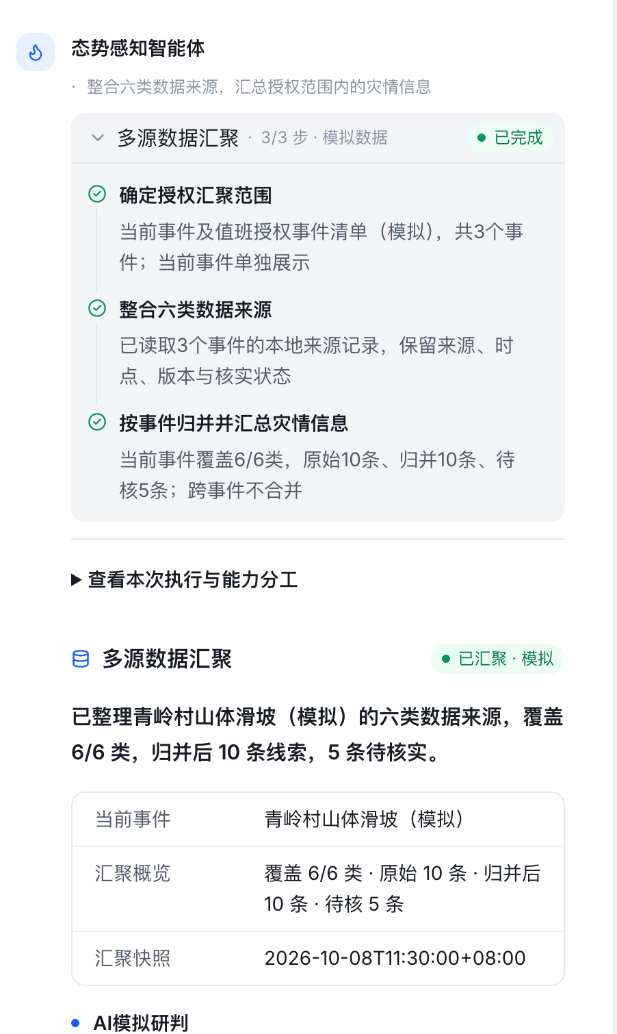 | 事件报送/外部通报：首续报、原文、来源单位、核实状态；气象、水文、地灾、舆情、影像平台：原始记录、采集位置时间、指标单位或媒体地址；汇聚服务：事件归并ID、重复冲突、质量码及版本。真实源接口、更新频率与授权待确认。 | 是（正文§4.1.2、§4.2.1：多源汇聚与灾情摘要）；现状为材料所述原型，真实接口与专业能力需按项核验。 | 业务功能与交互设计说明§2.1；S01 | 流程配置＋取数/抽取Skill | 并行或顺序取六源→抽取归并→质量校验→汇聚输出 | situation.collect（多源数据汇聚）、situation.extract（要素抽取去重） | 为事件、气象、水文、地灾、影像、舆情封装独立后端适配器；统一来源/时点/质量字段；按原始记录键去重，冲突保留。平台以工具或HTTP节点调用。 | 自动汇聚六源与全域灾情信息 验证：六源实样及自动取数、全域授权过滤、冲突去重记录。 | 我方场景/智能体及配套业务Skill；平台、专业服务与原业务数据接口作为外部依赖。 | 招标核查第9条（4.2(1)）已同步，原结论：清单已覆盖；清单已同步不代表实现已通过验收。；按本次我方场景与智能体范围执行，平台底座不重复建设。 | KB05、KB01、CTX01 | KB05：检索灾种知识、监测口径及研判依据；KB01：检索有效预案、条款、战法与安全依据；CTX01：读取本事件事实和原始证据 | 业务流程按权限、灾种、适用条件及有效版本检索→返回原文片段/条款/页码→关联事实快照→引用校验；模板精确加载、规则程序执行。接口与内容可用性待联调。 | WX01 灾情汇聚、摘要及态势报告：灾情线索表、事实引用、报告素材。。通过交付API读取已提交数据，校验调用企业/连接器权限及事件授权；采集可见范围受会话存档开通、外部联系人同意、应用可见及接口权限共同约束。 引用corp_id、task_id、msgid、seq、群ID、发送者、消息时间及媒体引用；群/组织快照另带采集时间；保留原文与核实状态。
S02 | 现场智能勘察辅助 | 态势感知智能体；灾中研判／处置 | 整理现场资料与勘察依据 | 对话直接给出模拟分析正文：现场资料综合分析、主要风险、预案指导与补证建议；同时生成“现场智能勘察分析报告”，包含资料来源、监测数据、风险与专业指导三张表。仅使用本事件资料和本地预案参考，无匹配依据时提示待补；不是实际CV识别或模型推理 | 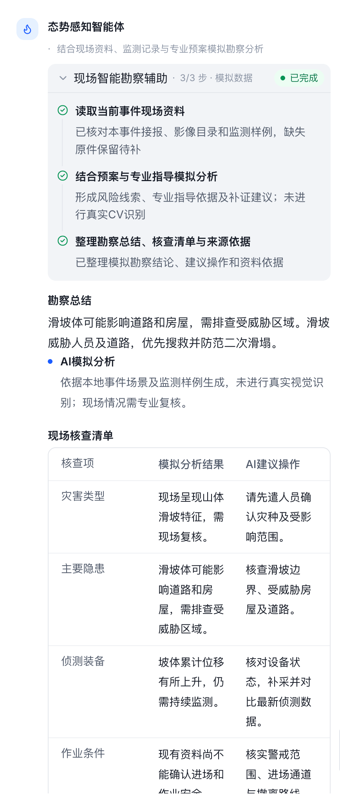 | 勘察任务：任务ID、事件位置与范围；现场前指/无人机：照片视频、拍摄坐标时间、设备及原文件；物联/人工勘察表：测点读数、单位、作业条件；预案库：专业指导条款和版本；人工复核：风险及待补证据。 | 是（正文§4.2.2：智能勘察分析）；现状为材料所述原型，真实接口与专业能力需按项核验。 | 业务功能与交互设计说明§2.1；S02 | 流程配置＋视觉/检索Skill | 收集勘察资料→影像识别或文本整理→预案检索→人工复核→分析 | situation.vision（CV识别）、situation.extract（要素抽取去重）、plan.rag（预案RAG）、document.compose（正文与明细编排） | 文件服务提供鉴权影像地址，调用平台多模态或专用视觉服务并返回标注、置信度与模型版本；测点由设备接口读取。没有识别服务时仅整理文字证据。 | 计算机视觉识别灾种与隐患，现场AI秒级分析 验证：真实影像识别与耗时报告，非文字分析或静态标注。 | 我方场景/智能体及配套业务Skill；平台、专业服务与原业务数据接口作为外部依赖。 | 招标核查第10条（4.2(2)）已同步，原结论：部分覆盖；清单已同步不代表实现已通过验收。；按本次我方场景与智能体范围执行，平台底座不重复建设。 | KB05、KB01、CTX01 | KB05：检索灾种知识、监测口径及研判依据；KB01：检索有效预案、条款、战法与安全依据；CTX01：读取本事件事实和原始证据 | 业务流程按权限、灾种、适用条件及有效版本检索→返回原文片段/条款/页码→关联事实快照→引用校验；模板精确加载、规则程序执行。接口与内容可用性待联调。 | WX02 现场勘察与影像证据：勘察资料表、风险候选、原文及媒体引用。。通过交付API读取已提交数据，校验调用企业/连接器权限及事件授权；采集可见范围受会话存档开通、外部联系人同意、应用可见及接口权限共同约束。 引用corp_id、task_id、msgid、seq、群ID、发送者、消息时间及媒体引用；群/组织快照另带采集时间；保留原文与核实状态。
S03 | 态势研判预警 | 态势感知智能体；灾中研判／处置；灾前风险整理可参考 | 梳理风险及需核实信息 | 聊天研判成果以文书名称和查看入口展示，全文为研判正文；补充流程中正文列事件、影响范围和风险，监测情景值与资源需求用表格展示，未计算真实未来边界 | 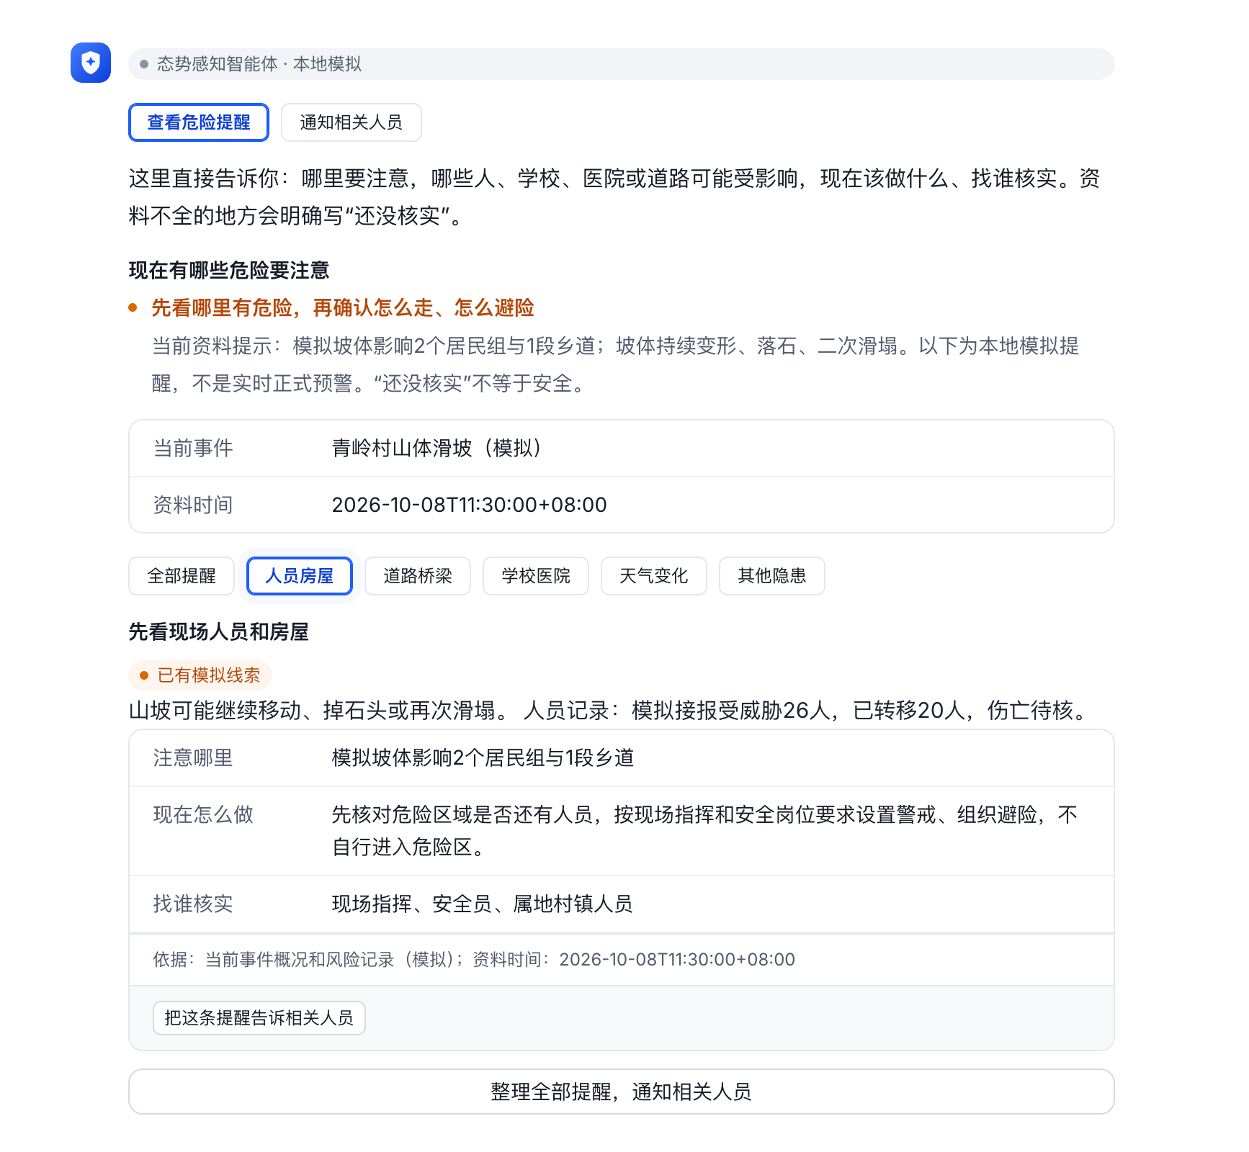 | 气象/水文/地灾：监测历史序列、阈值、预报、站点位置、质量与时间；事件续报：影响面、受困人员与现场变化；资源库：可用人装；规则/模型：适用条件、参数及版本；人工确认：风险等级与待核项。专业预测接口待落实。 | 是（正文§4.2.3：态势研判预警）；现状为材料所述原型，真实接口与专业能力需按项核验。 | 业务功能与交互设计说明§2.1；S03 | 流程配置＋专业规则/推演Skill | 质量门→趋势/等级规则→资源需求估算→风险解释→待确认 | situation.forecast（时序推演）、situation.level（等级建议规则）、resource.group（编组优化） | 阈值和等级使用版本化规则；趋势、影响边界和需求量调用经审定专业模型/计算服务。大模型解释结果与依据，不能用文本推断代替工程计算。 | 趋势预测、影响范围评估、资源需求计算、主动次生风险预警 验证：预测验证、空间范围、需求计算依据、真实送达与处理回执。 | 我方场景/智能体及配套业务Skill；平台、专业服务与原业务数据接口作为外部依赖。 | 招标核查第11条（4.2(3)）已同步，原结论：清单已覆盖；清单已同步不代表实现已通过验收。；按本次我方场景与智能体范围执行，平台底座不重复建设。 | KB05、KB01、CTX01 | KB05：检索灾种知识、监测口径及研判依据；KB01：检索有效预案、条款、战法与安全依据；CTX01：读取本事件事实和原始证据 | 业务流程按权限、灾种、适用条件及有效版本检索→返回原文片段/条款/页码→关联事实快照→引用校验；模板精确加载、规则程序执行。接口与内容可用性待联调。 | WX01 灾情汇聚、摘要及态势报告：灾情线索表、事实引用、报告素材。。通过交付API读取已提交数据，校验调用企业/连接器权限及事件授权；采集可见范围受会话存档开通、外部联系人同意、应用可见及接口权限共同约束。 引用corp_id、task_id、msgid、seq、群ID、发送者、消息时间及媒体引用；群/组织快照另带采集时间；保留原文与核实状态。
S04 | 生成态势报告 | 态势感知智能体；灾中研判／处置 | 形成可审阅态势材料 | 聊天显示报告标题及查看入口；全文以文书形式展示标题、章节正文、来源和待核事项，并支持编辑；标题按钮不另列为正文结果 | 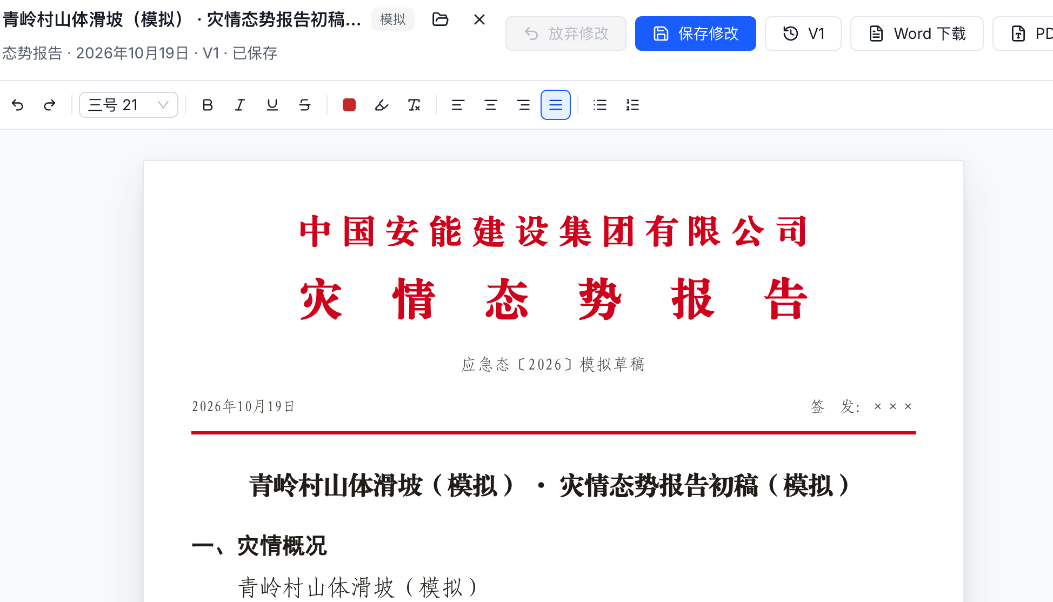 | 事件报送、响应记录：已核实灾情、响应等级和进展；监测/现场反馈：水情坡体及风险；资源/GIS：人装状态、重点目标、医疗避险点；模板库：章节要求；来源服务：记录ID、时点、版本和待核事项。 | 是（正文§4.2.4、§4.5第3项：态势报告）；现状为材料所述原型，真实接口与专业能力需按项核验。 | 业务功能与交互设计说明§2.1；S04 | 业务流程＋公共文书流程 | 事实/资源快照→完整度检查→调用公共文书生成→校验→输出 | situation.report（报告模板）、document.template（模板匹配）、document.compose（正文与明细编排）、document.citation（字段与来源校验） | 业务智能体先输出结构化事实与风险；文书智能体加载模板、组织章节；后端核对数值、引用及缺项，生成可编辑草稿并存版本。 | 动态态势汇总并生成标准化研判报告 验证：报告模板、资源分布时效、图层与事实一致性。 | 我方场景/智能体及配套业务Skill；平台、专业服务与原业务数据接口作为外部依赖。 | 招标核查第12条（4.2(4)）已同步，原结论：清单已覆盖；清单已同步不代表实现已通过验收。；按本次我方场景与智能体范围执行，平台底座不重复建设。 | KB05、KB01、KB03、CTX01 | KB05：检索灾种知识、监测口径及研判依据；KB01：检索有效预案、条款、战法与安全依据；KB03：加载模板、章节、字段及审核口径；CTX01：读取本事件事实和原始证据 | 业务流程按权限、灾种、适用条件及有效版本检索→返回原文片段/条款/页码→关联事实快照→引用校验；模板精确加载、规则程序执行。接口与内容可用性待联调。 | WX01 灾情汇聚、摘要及态势报告：灾情线索表、事实引用、报告素材。。通过交付API读取已提交数据，校验调用企业/连接器权限及事件授权；采集可见范围受会话存档开通、外部联系人同意、应用可见及接口权限共同约束。 引用corp_id、task_id、msgid、seq、群ID、发送者、消息时间及媒体引用；群/组织快照另带采集时间；保留原文与核实状态。
S05 | 道路天气核对 | 态势感知智能体；灾中研判／投送／处置 | 明确投送和作业条件缺口 | 正文清单：核对范围、道路通行、天气情况、道路核验要点、天气核验要点、建议补充、核对结论及原型边界；不是独立清单组件或图表 | 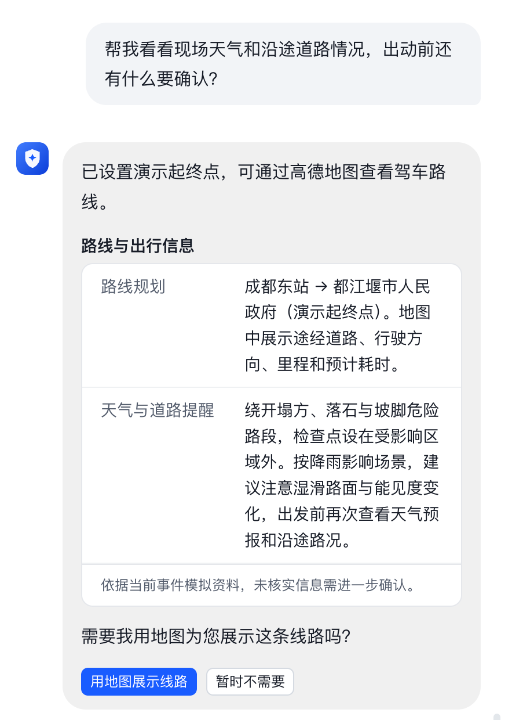 | EGIS/交通部门：路段、主备路线、封闭管制、限高限重、路况更新时间；气象服务：沿途及现场预报预警；现场负责人：末端道路通行与核实时间。真实路况接口及授权待确认。 | 否，备注补充（§4.2场景备注：道路通行、天气；非独立正文功能条款）；现状为材料所述原型，真实接口与专业能力需按项核验。 | 业务功能与交互设计说明§2.1；S05 | 流程配置＋路线/取数Skill | 确定区域路线与时点→路况/天气查询→时效校验→缺口提示 | resource.route（路径可达性）、situation.collect（多源数据汇聚） | 接入地图交通和气象API，计算沿途查询范围，关联限高限重、封路和预警；以更新时间校验有效性，现场末端路况保留人工核路。 | 道路天气、灾前灾后对比、人装熟练度与轮换、通行协调、AI出图、外部反馈 验证：现场备注确认、样例及责任边界记录。 | 我方场景/智能体及配套业务Skill；平台、专业服务与原业务数据接口作为外部依赖。 | 招标核查第28条（4.2/4.3/4.4场景备注）已同步，原结论：备注已覆盖；清单已同步不代表实现已通过验收。；按本次我方场景与智能体范围执行，平台底座不重复建设。 | KB05、KB01、CTX01 | KB05：检索灾种知识、监测口径及研判依据；KB01：检索有效预案、条款、战法与安全依据；CTX01：读取本事件事实和原始证据 | 业务流程按权限、灾种、适用条件及有效版本检索→返回原文片段/条款/页码→关联事实快照→引用校验；模板精确加载、规则程序执行。接口与内容可用性待联调。 | WX04 道路投送与轨迹线索：路况待核项、投送调整依据、协调记录。。通过交付API读取已提交数据，校验调用企业/连接器权限及事件授权；采集可见范围受会话存档开通、外部联系人同意、应用可见及接口权限共同约束。 引用corp_id、task_id、msgid、seq、群ID、发送者、消息时间及媒体引用；群/组织快照另带采集时间；保留原文与核实状态。
S06 | 预警草稿与推送辅助 | 态势感知智能体；灾中研判／处置 | 整理风险提示并演示通知过程 | 预警内容以可编辑正文展示；每个模拟回执单独用卡片显示责任岗位、送达状态和回执编号；岗位选择、批准和发送控件属于操作，不计为结果形式 | 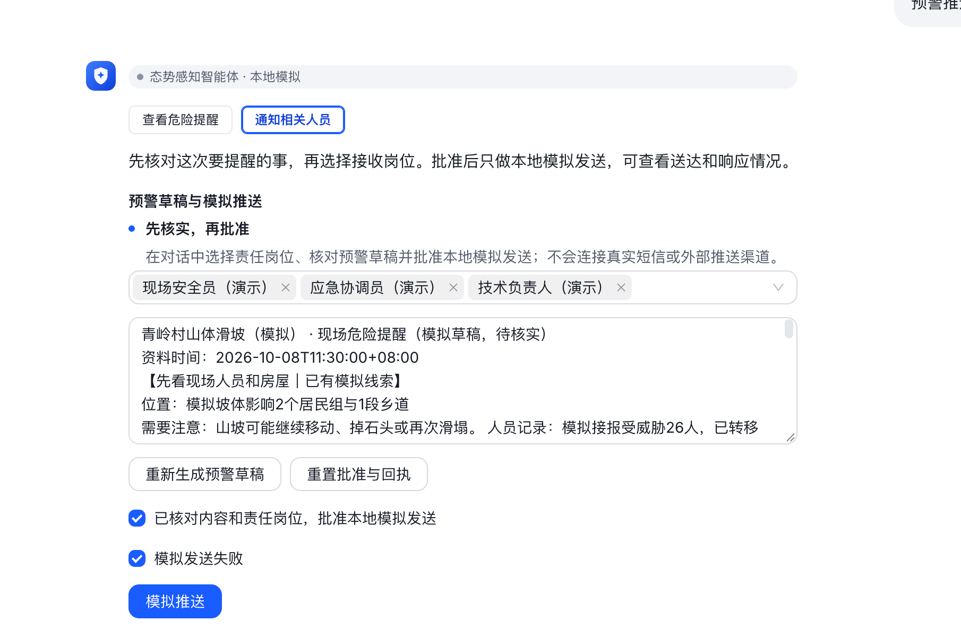 | 监测/规则服务：触发事实、指标阈值、等级、范围和时间；组织通讯录：责任岗位、人员、电话及替补；审批流程：确认人和意见；短信/融合通信：发送ID、送达与处理回执。当前模拟回执需与正式接口区分。 | 是（正文§4.2.3、§4.5第3项：预警推送；草稿确认是原型交互细化）；现状为材料所述原型，真实接口与专业能力需按项核验。 | 业务功能与交互设计说明§2.1；S06 | 流程配置＋发送Skill＋审批接口 | 风险草稿→责任路由→人工确认→发送→查回执 | situation.push（推送路由）、document.citation（字段与来源校验） | 规则匹配岗位通讯录，接入短信/融合通信适配器；发送前核对内容版本与确认凭据，使用幂等键；保存发送ID、送达和处理回执。 | 趋势预测、影响范围评估、资源需求计算、主动次生风险预警 验证：预测验证、空间范围、需求计算依据、真实送达与处理回执。 | 我方场景/智能体及配套业务Skill；平台、专业服务与原业务数据接口作为外部依赖。 | 招标核查第11条（4.2(3)）已同步，原结论：清单已覆盖；清单已同步不代表实现已通过验收。；按本次我方场景与智能体范围执行，平台底座不重复建设。 | KB05、KB01、CTX01 | KB05：检索灾种知识、监测口径及研判依据；KB01：检索有效预案、条款、战法与安全依据；CTX01：读取本事件事实和原始证据 | 业务流程按权限、灾种、适用条件及有效版本检索→返回原文片段/条款/页码→关联事实快照→引用校验；模板精确加载、规则程序执行。接口与内容可用性待联调。 | WX05 进度跟踪、方案修订与预警响应核对：变化事实、修订依据、待审调整、响应待核项。。通过交付API读取已提交数据，校验调用企业/连接器权限及事件授权；采集可见范围受会话存档开通、外部联系人同意、应用可见及接口权限共同约束。 引用corp_id、task_id、msgid、seq、群ID、发送者、消息时间及媒体引用；群/组织快照另带采集时间；保留原文与核实状态。
S07 | 生成灾情摘要 | 态势感知智能体；灾中研判／处置 | 快速了解本事件灾情概况 | 独立任务按读取事件上下文、汇总结构化事实、生成摘要卡片三步执行；聊天以单列字段表格展示事件名称、发生时间、事发地点、险情类型、处置状态、影响范围、人员伤亡情况、可用监测值及响应等级，注明数据时间、模拟及待核状态。与六源汇聚独立，不自动生成态势报告文书 | 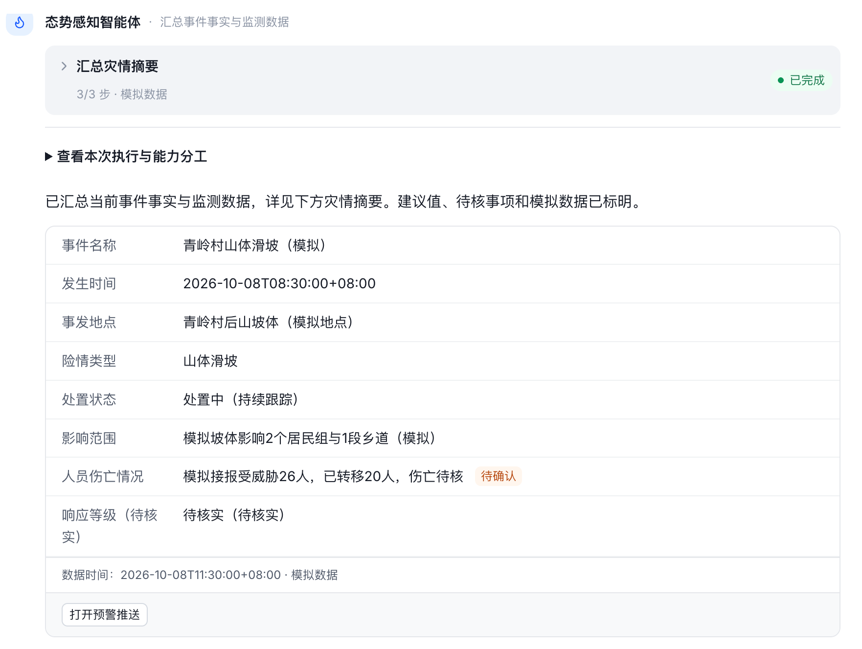 | 一期事件信息报送：事件ID、名称、发生/接报时间、地点坐标、灾种、处置状态、影响面；人员核实记录：伤亡受困和转移人数；监测汇聚：最新有效读数；响应记录：建议/已确认等级及数据时间。 | 是（正文§4.1.2：多源灾情摘要获取）；现状为材料所述原型，真实接口与专业能力需按项核验。 | 业务功能与交互设计说明§2.1；S07 | 流程配置＋抽取Skill | 事件取数→字段抽取与核实→摘要组织→结构校验 | situation.collect（多源数据汇聚）、situation.extract（要素抽取去重）、document.citation（字段与来源校验） | 事件API提供事实快照；代码提取确定字段，大模型压缩叙述；人数、单位、等级、来源时点由程序对照原记录校验；缺项直接输出待核。 | 多源灾情摘要10秒内获取 验证：真实数据链路耗时测试，不能用模拟动画证明。 | 我方场景/智能体及配套业务Skill；平台、专业服务与原业务数据接口作为外部依赖。 | 招标核查第2条（4.1(2)-摘要）已同步，原结论：指标遗漏；清单已同步不代表实现已通过验收。；按本次我方场景与智能体范围执行，平台底座不重复建设。 | KB05、KB01、CTX01 | KB05：检索灾种知识、监测口径及研判依据；KB01：检索有效预案、条款、战法与安全依据；CTX01：读取本事件事实和原始证据 | 业务流程按权限、灾种、适用条件及有效版本检索→返回原文片段/条款/页码→关联事实快照→引用校验；模板精确加载、规则程序执行。接口与内容可用性待联调。 | WX01 灾情汇聚、摘要及态势报告：灾情线索表、事实引用、报告素材。。通过交付API读取已提交数据，校验调用企业/连接器权限及事件授权；采集可见范围受会话存档开通、外部联系人同意、应用可见及接口权限共同约束。 引用corp_id、task_id、msgid、seq、群ID、发送者、消息时间及媒体引用；群/组织快照另带采集时间；保留原文与核实状态。
S-补01 | 六源汇聚与质量核对 | 态势感知智能体；S01细化 | 舆情、气象、水文、地质、影像、接报自动汇聚；政府微信／传真、一手资料；§4.2.1及备注 | 六源汇聚与质量核对：按源展示记录、来源、时点、版本、核实状态、重复／冲突及缺项 | 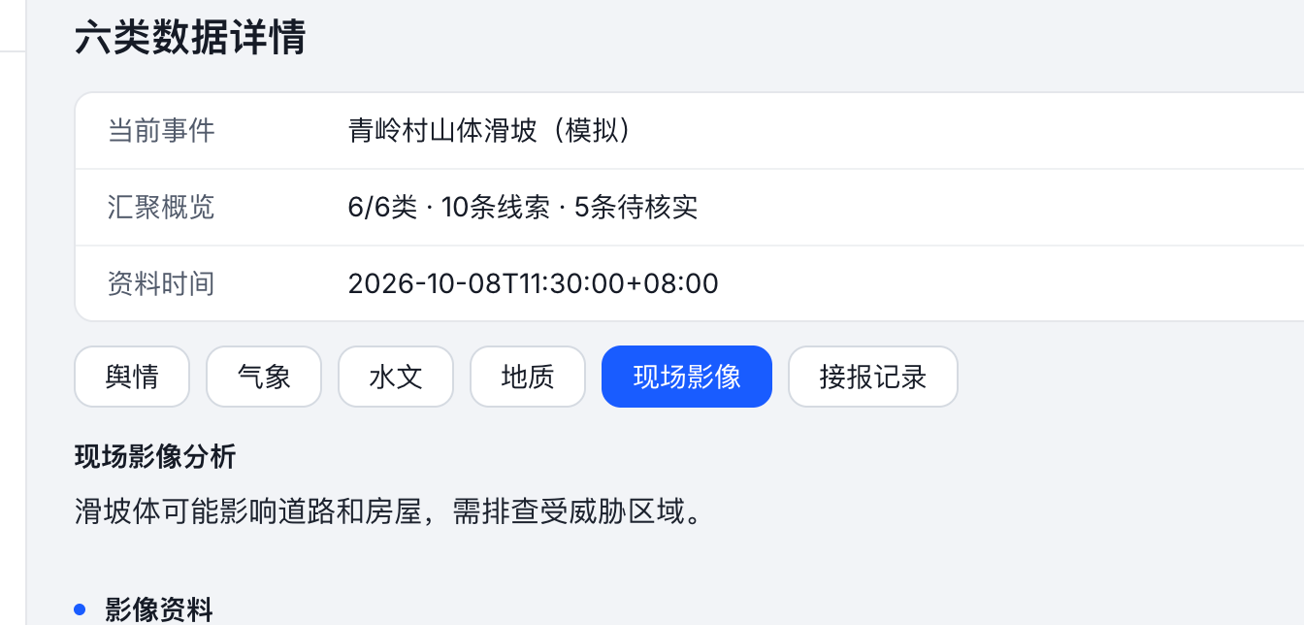 | 事件报送/外部通报：首续报、原文、来源单位、核实状态；气象、水文、地灾、舆情、影像平台：原始记录、采集位置时间、指标单位或媒体地址；汇聚服务：事件归并ID、重复冲突、质量码及版本。真实源接口、更新频率与授权待确认。 专项字段及来源补充：六源原始记录、政府微信/传真原件、原文回查地址、重复归并ID、冲突字段和质量核实状态。 | 文档漏写六源分类、时点／版本、重复与冲突；代码有六源及政府渠道样例，真实渠道接入未完成 | 招标备注对照核查；S-补01（细化项，与上位功能不重复计建设数量） | 流程配置＋Skill＋专业/业务服务 | 多源接入→去重冲突→质量门→按源输出 | situation.collect（多源数据汇聚）、situation.extract（要素抽取去重） | 适配政府微信/传真等授权入口，保存原文和来源记录键；抽取与去重分开执行，保留时点、版本、冲突证据和核实状态。 | 自动汇聚六源与全域灾情信息 验证：六源实样及自动取数、全域授权过滤、冲突去重记录。 | 我方场景/智能体及配套业务Skill；平台、专业服务与原业务数据接口作为外部依赖。 | 招标核查第9条（4.2(1)）已同步，原结论：清单已覆盖；清单已同步不代表实现已通过验收。；按本次我方场景与智能体范围执行，平台底座不重复建设。 | KB05、KB01、CTX01 | KB05：检索灾种知识、监测口径及研判依据；KB01：检索有效预案、条款、战法与安全依据；CTX01：读取本事件事实和原始证据 | 业务流程按权限、灾种、适用条件及有效版本检索→返回原文片段/条款/页码→关联事实快照→引用校验；模板精确加载、规则程序执行。接口与内容可用性待联调。 | WX01 灾情汇聚、摘要及态势报告：灾情线索表、事实引用、报告素材。。通过交付API读取已提交数据，校验调用企业/连接器权限及事件授权；采集可见范围受会话存档开通、外部联系人同意、应用可见及接口权限共同约束。 引用corp_id、task_id、msgid、seq、群ID、发送者、消息时间及媒体引用；群/组织快照另带采集时间；保留原文与核实状态。
S-补02 | 灾前灾后影像对比 | 态势感知智能体；S02细化 | 灾前灾后对比图；§4.2.1备注 | 灾前灾后影像对比：同区域／时段、左右对照、变化标注、影像来源；列待建设，不将资料标题计为完成 | 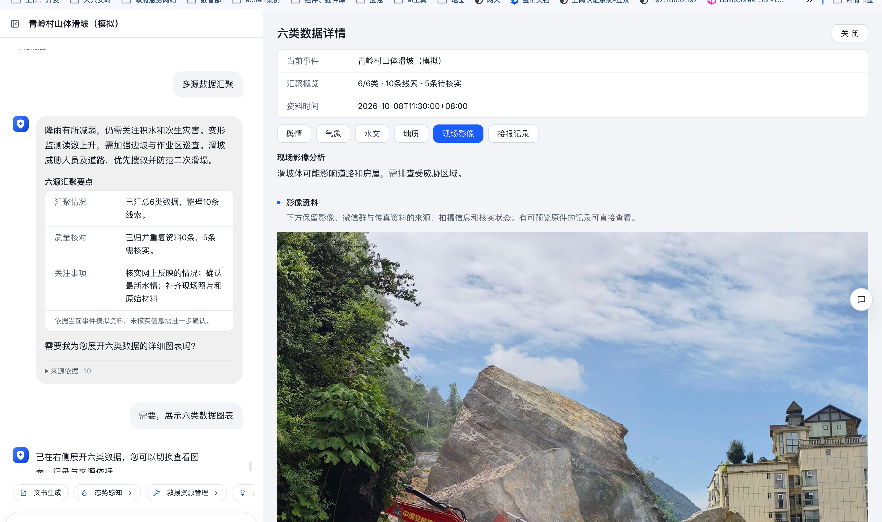 | 勘察任务：任务ID、事件位置与范围；现场前指/无人机：照片视频、拍摄坐标时间、设备及原文件；物联/人工勘察表：测点读数、单位、作业条件；预案库：专业指导条款和版本；人工复核：风险及待补证据。 专项字段及来源补充：灾前灾后同区域影像、拍摄时点、分辨率、坐标系、配准控制点、变化面与人工标注。 | 有灾前／灾后资料名称，不等于已实现配准、影像差异识别和对比视图 | 招标备注对照核查；S-补02（细化项，与上位功能不重复计建设数量） | 流程配置＋Skill＋专业/业务服务 | 影像选对→配准→差异识别→人工标注复核 | situation.vision（CV识别） | 新增影像对比服务：按坐标系、分辨率和控制点配准，调用变化检测模型输出变化面；前端左右对照或滑动比较；该细项待建设，不以现有CV目录视为已实现。 | 道路天气、灾前灾后对比、人装熟练度与轮换、通行协调、AI出图、外部反馈 验证：现场备注确认、样例及责任边界记录。 | 我方场景/智能体及配套业务Skill；平台、专业服务与原业务数据接口作为外部依赖。 | 招标核查第28条（4.2/4.3/4.4场景备注）已同步，原结论：备注已覆盖；清单已同步不代表实现已通过验收。；按本次我方场景与智能体范围执行，平台底座不重复建设。 | KB05、KB01、CTX01 | KB05：检索灾种知识、监测口径及研判依据；KB01：检索有效预案、条款、战法与安全依据；CTX01：读取本事件事实和原始证据 | 业务流程按权限、灾种、适用条件及有效版本检索→返回原文片段/条款/页码→关联事实快照→引用校验；模板精确加载、规则程序执行。接口与内容可用性待联调。 | WX02 现场勘察与影像证据：勘察资料表、风险候选、原文及媒体引用。。通过交付API读取已提交数据，校验调用企业/连接器权限及事件授权；采集可见范围受会话存档开通、外部联系人同意、应用可见及接口权限共同约束。 引用corp_id、task_id、msgid、seq、群ID、发送者、消息时间及媒体引用；群/组织快照另带采集时间；保留原文与核实状态。
S-补03 | 智能影像勘察 | 态势感知智能体；S02细化 | CV识别灾种和隐患、侦测装备、秒级分析；§4.2.2 | 智能影像勘察：影像标注、类别、风险位置、置信度和人工复核；侦测读数需含设备及时效 |  | 勘察任务：任务ID、事件位置与范围；现场前指/无人机：照片视频、拍摄坐标时间、设备及原文件；物联/人工勘察表：测点读数、单位、作业条件；预案库：专业指导条款和版本；人工复核：风险及待补证据。 专项字段及来源补充：图像/视频原件、目标框或面、灾种类别、置信度、模型版本、侦测设备状态及人工复核。 | 已增加勘察快捷按钮，模拟现场资料与预案分析、输出正文及含三张表的报告；CV Skill仍为规划，未证明真实视觉模型、识别置信度或秒级性能 | 招标备注对照核查；S-补03（细化项，与上位功能不重复计建设数量） | 流程配置＋Skill＋专业/业务服务 | 影像/侦测读数→视觉识别→置信度过滤→复核 | situation.vision（CV识别）、situation.extract（要素抽取去重） | 专用视觉或可用多模态模型返回类别、目标框/面、置信度与模型版本；侦测读数经设备适配器进入，专业核验后纳入事实，不承诺未验证的秒级性能。 | 计算机视觉识别灾种与隐患，现场AI秒级分析 验证：真实影像识别与耗时报告，非文字分析或静态标注。 | 我方场景/智能体及配套业务Skill；平台、专业服务与原业务数据接口作为外部依赖。 | 招标核查第10条（4.2(2)）已同步，原结论：部分覆盖；清单已同步不代表实现已通过验收。；按本次我方场景与智能体范围执行，平台底座不重复建设。 | KB05、KB01、CTX01 | KB05：检索灾种知识、监测口径及研判依据；KB01：检索有效预案、条款、战法与安全依据；CTX01：读取本事件事实和原始证据 | 业务流程按权限、灾种、适用条件及有效版本检索→返回原文片段/条款/页码→关联事实快照→引用校验；模板精确加载、规则程序执行。接口与内容可用性待联调。 | WX02 现场勘察与影像证据：勘察资料表、风险候选、原文及媒体引用。。通过交付API读取已提交数据，校验调用企业/连接器权限及事件授权；采集可见范围受会话存档开通、外部联系人同意、应用可见及接口权限共同约束。 引用corp_id、task_id、msgid、seq、群ID、发送者、消息时间及媒体引用；群/组织快照另带采集时间；保留原文与核实状态。
S-补04 | 情景推演与需求估算 | 态势感知智能体；S03细化 | 趋势预测、影响范围、资源需求计算；§4.2.3 | 情景推演与需求估算：时长、规模、输入时点、情景值和缺口；专业预测／边界计算另列待建设 | 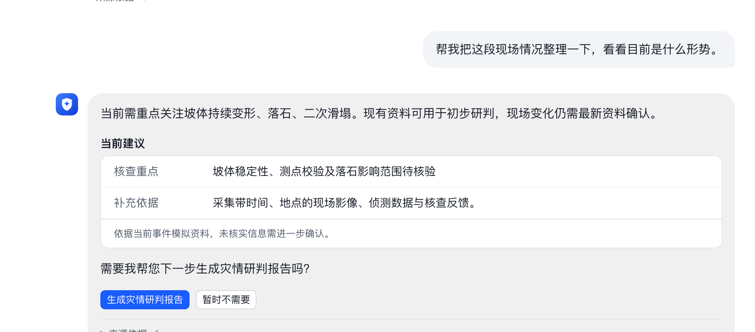 | 气象/水文/地灾：监测历史序列、阈值、预报、站点位置、质量与时间；事件续报：影响面、受困人员与现场变化；资源库：可用人装；规则/模型：适用条件、参数及版本；人工确认：风险等级与待核项。专业预测接口待落实。 专项字段及来源补充：历史监测序列、情景时长和规模、模型参数、影响边界、需求估算口径及专业验证结果。 | 文档漏写局部情景推演：组件用末两次读数线性外推、调整任务规模；非专业预测，未计算未来边界 | 招标备注对照核查；S-补04（细化项，与上位功能不重复计建设数量） | 流程配置＋Skill＋专业/业务服务 | 选情景/模型→输入质量门→推演计算→需求估算 | situation.forecast（时序推演）、resource.group（编组优化） | 独立专业模型服务计算时序及空间影响边界，确定性程序计算需求和缺口；记录参数假设与输入版本。当前线性示意不得作为专业预测验收结果。 | 趋势预测、影响范围评估、资源需求计算、主动次生风险预警 验证：预测验证、空间范围、需求计算依据、真实送达与处理回执。 | 我方场景/智能体及配套业务Skill；平台、专业服务与原业务数据接口作为外部依赖。 | 招标核查第11条（4.2(3)）已同步，原结论：清单已覆盖；清单已同步不代表实现已通过验收。；按本次我方场景与智能体范围执行，平台底座不重复建设。 | KB05、KB01、CTX01 | KB05：检索灾种知识、监测口径及研判依据；KB01：检索有效预案、条款、战法与安全依据；CTX01：读取本事件事实和原始证据 | 业务流程按权限、灾种、适用条件及有效版本检索→返回原文片段/条款/页码→关联事实快照→引用校验；模板精确加载、规则程序执行。接口与内容可用性待联调。 | WX01 灾情汇聚、摘要及态势报告：灾情线索表、事实引用、报告素材。。通过交付API读取已提交数据，校验调用企业/连接器权限及事件授权；采集可见范围受会话存档开通、外部联系人同意、应用可见及接口权限共同约束。 引用corp_id、task_id、msgid、seq、群ID、发送者、消息时间及媒体引用；群/组织快照另带采集时间；保留原文与核实状态。
S-补05 | 影响范围与响应等级跟踪 | 态势感知智能体；S03细化 | 跟踪影响范围与响应等级；§4.5 第3项 | 影响范围与响应等级跟踪：分别显示现状、建议、确认状态、依据和变化时间；建议不等于启动响应 |  | 气象/水文/地灾：监测历史序列、阈值、预报、站点位置、质量与时间；事件续报：影响面、受困人员与现场变化；资源库：可用人装；规则/模型：适用条件、参数及版本；人工确认：风险等级与待核项。专业预测接口待落实。 专项字段及来源补充：影响范围历史版本、等级条件规则、建议等级、确认等级、确认人及启动解除文书。 | 文档漏写；现有事实／报告包含建议等级和已确认等级，正式等级规则仍待建设 | 招标备注对照核查；S-补05（细化项，与上位功能不重复计建设数量） | 流程配置＋Skill＋专业/业务服务 | 规则匹配→建议等级→人工确认→跟踪变更 | situation.level（等级建议规则） | 等级规则版本化，读取正式响应启动/解除记录；数据库保存建议与确认两套状态及时间，地图影响面保留空间版本；流程不自动启动正式响应。 | 趋势预测、影响范围评估、资源需求计算、主动次生风险预警 验证：预测验证、空间范围、需求计算依据、真实送达与处理回执。 | 我方场景/智能体及配套业务Skill；平台、专业服务与原业务数据接口作为外部依赖。 | 招标核查第11条（4.2(3)）已同步，原结论：清单已覆盖；清单已同步不代表实现已通过验收。；按本次我方场景与智能体范围执行，平台底座不重复建设。 | KB05、KB01、CTX01 | KB05：检索灾种知识、监测口径及研判依据；KB01：检索有效预案、条款、战法与安全依据；CTX01：读取本事件事实和原始证据 | 业务流程按权限、灾种、适用条件及有效版本检索→返回原文片段/条款/页码→关联事实快照→引用校验；模板精确加载、规则程序执行。接口与内容可用性待联调。 | WX01 灾情汇聚、摘要及态势报告：灾情线索表、事实引用、报告素材。。通过交付API读取已提交数据，校验调用企业/连接器权限及事件授权；采集可见范围受会话存档开通、外部联系人同意、应用可见及接口权限共同约束。 引用corp_id、task_id、msgid、seq、群ID、发送者、消息时间及媒体引用；群/组织快照另带采集时间；保留原文与核实状态。
S-补06 | 态势资源叠加 | 态势感知智能体；S04细化 | 内部资源叠加、周边安全态势、到场态势图；§4.2.4备注、§4.5 | 态势资源叠加：队伍／装备分布、重点防护对象、安全区域、医疗点、资料时点和待核属性 |  | 事件报送、响应记录：已核实灾情、响应等级和进展；监测/现场反馈：水情坡体及风险；资源/GIS：人装状态、重点目标、医疗避险点；模板库：章节要求；来源服务：记录ID、时点、版本和待核事项。 专项字段及来源补充：队伍装备定位、保护目标、安全区、医疗点、到场时间、图层坐标系及刷新时间。 | 文档概括，模板已含安全场所、医疗保障与资源核查；未证明真实地图图层及实时更新 | 招标备注对照核查；S-补06（细化项，与上位功能不重复计建设数量） | 流程配置＋Skill＋专业/业务服务 | 查询资源/地物→时间与坐标校验→叠加展示 | situation.overlay（内部资源叠加）、resource.ledger（台账查询） | GIS服务生成队伍、装备、医院、安全区及保护目标图层；前端地图渲染和图例筛选，定位增量更新由后端服务提供，不用模型生成坐标。 | 动态态势汇总并生成标准化研判报告 验证：报告模板、资源分布时效、图层与事实一致性。 | 我方场景/智能体及配套业务Skill；平台、专业服务与原业务数据接口作为外部依赖。 | 招标核查第12条（4.2(4)）已同步，原结论：清单已覆盖；清单已同步不代表实现已通过验收。；按本次我方场景与智能体范围执行，平台底座不重复建设。 | KB05、KB01、CTX01 | KB05：检索灾种知识、监测口径及研判依据；KB01：检索有效预案、条款、战法与安全依据；CTX01：读取本事件事实和原始证据 | 业务流程按权限、灾种、适用条件及有效版本检索→返回原文片段/条款/页码→关联事实快照→引用校验；模板精确加载、规则程序执行。接口与内容可用性待联调。 | WX01 灾情汇聚、摘要及态势报告：灾情线索表、事实引用、报告素材。。通过交付API读取已提交数据，校验调用企业/连接器权限及事件授权；采集可见范围受会话存档开通、外部联系人同意、应用可见及接口权限共同约束。 引用corp_id、task_id、msgid、seq、群ID、发送者、消息时间及媒体引用；群/组织快照另带采集时间；保留原文与核实状态。
S-补07 | 自动监测到预警闭环 | 态势感知智能体；S06细化 | 主动次生灾害预警、精准推送责任人、装备稳定性；§4.2.3、§4.5 | 自动监测到预警闭环：阈值／规则、异常／缺测／过期、触发、去重、责任人、真实送达与处理回执；当前不计全天候自动预警 |  | 监测/规则服务：触发事实、指标阈值、等级、范围和时间；组织通讯录：责任岗位、人员、电话及替补；审批流程：确认人和意见；短信/融合通信：发送ID、送达与处理回执。当前模拟回执需与正式接口区分。 专项字段及来源补充：监测阈值版本、异常/缺测/过期规则、去重键、责任路由、真实送达和处理回执。 | 当前预警为人工编辑确认＋模拟回执；监测整块入口隐藏 | 招标备注对照核查；S-补07（细化项，与上位功能不重复计建设数量） | 流程配置＋Skill＋专业/业务服务 | 监测事件触发→异常去重→责任路由→确认→发送/回执 | situation.level（等级建议规则）、situation.push（推送路由） | 监测调度器或消息队列消费实时数据，规则引擎判断阈值、缺测及过期；工作流承接预警任务与确认；通信服务负责真实发送和处理回执。 | 趋势预测、影响范围评估、资源需求计算、主动次生风险预警 验证：预测验证、空间范围、需求计算依据、真实送达与处理回执。 | 我方场景/智能体及配套业务Skill；平台、专业服务与原业务数据接口作为外部依赖。 | 招标核查第11条（4.2(3)）已同步，原结论：清单已覆盖；清单已同步不代表实现已通过验收。；按本次我方场景与智能体范围执行，平台底座不重复建设。 | KB05、KB01、CTX01 | KB05：检索灾种知识、监测口径及研判依据；KB01：检索有效预案、条款、战法与安全依据；CTX01：读取本事件事实和原始证据 | 业务流程按权限、灾种、适用条件及有效版本检索→返回原文片段/条款/页码→关联事实快照→引用校验；模板精确加载、规则程序执行。接口与内容可用性待联调。 | WX05 进度跟踪、方案修订与预警响应核对：变化事实、修订依据、待审调整、响应待核项。。通过交付API读取已提交数据，校验调用企业/连接器权限及事件授权；采集可见范围受会话存档开通、外部联系人同意、应用可见及接口权限共同约束。 引用corp_id、task_id、msgid、seq、群ID、发送者、消息时间及媒体引用；群/组织快照另带采集时间；保留原文与核实状态。
R01 | 周边救援资源检索 | 救援资源管理智能体；灾前／日常、灾中投送／处置 | 查找满足能力和区域需求的资源 | 聊天结果条（候选数量、查看按钮）＋右侧资源表格（资源名称、类别、能力、数量、状态等）＋SVG 点位示意地图；列表／地图以选项卡切换 | 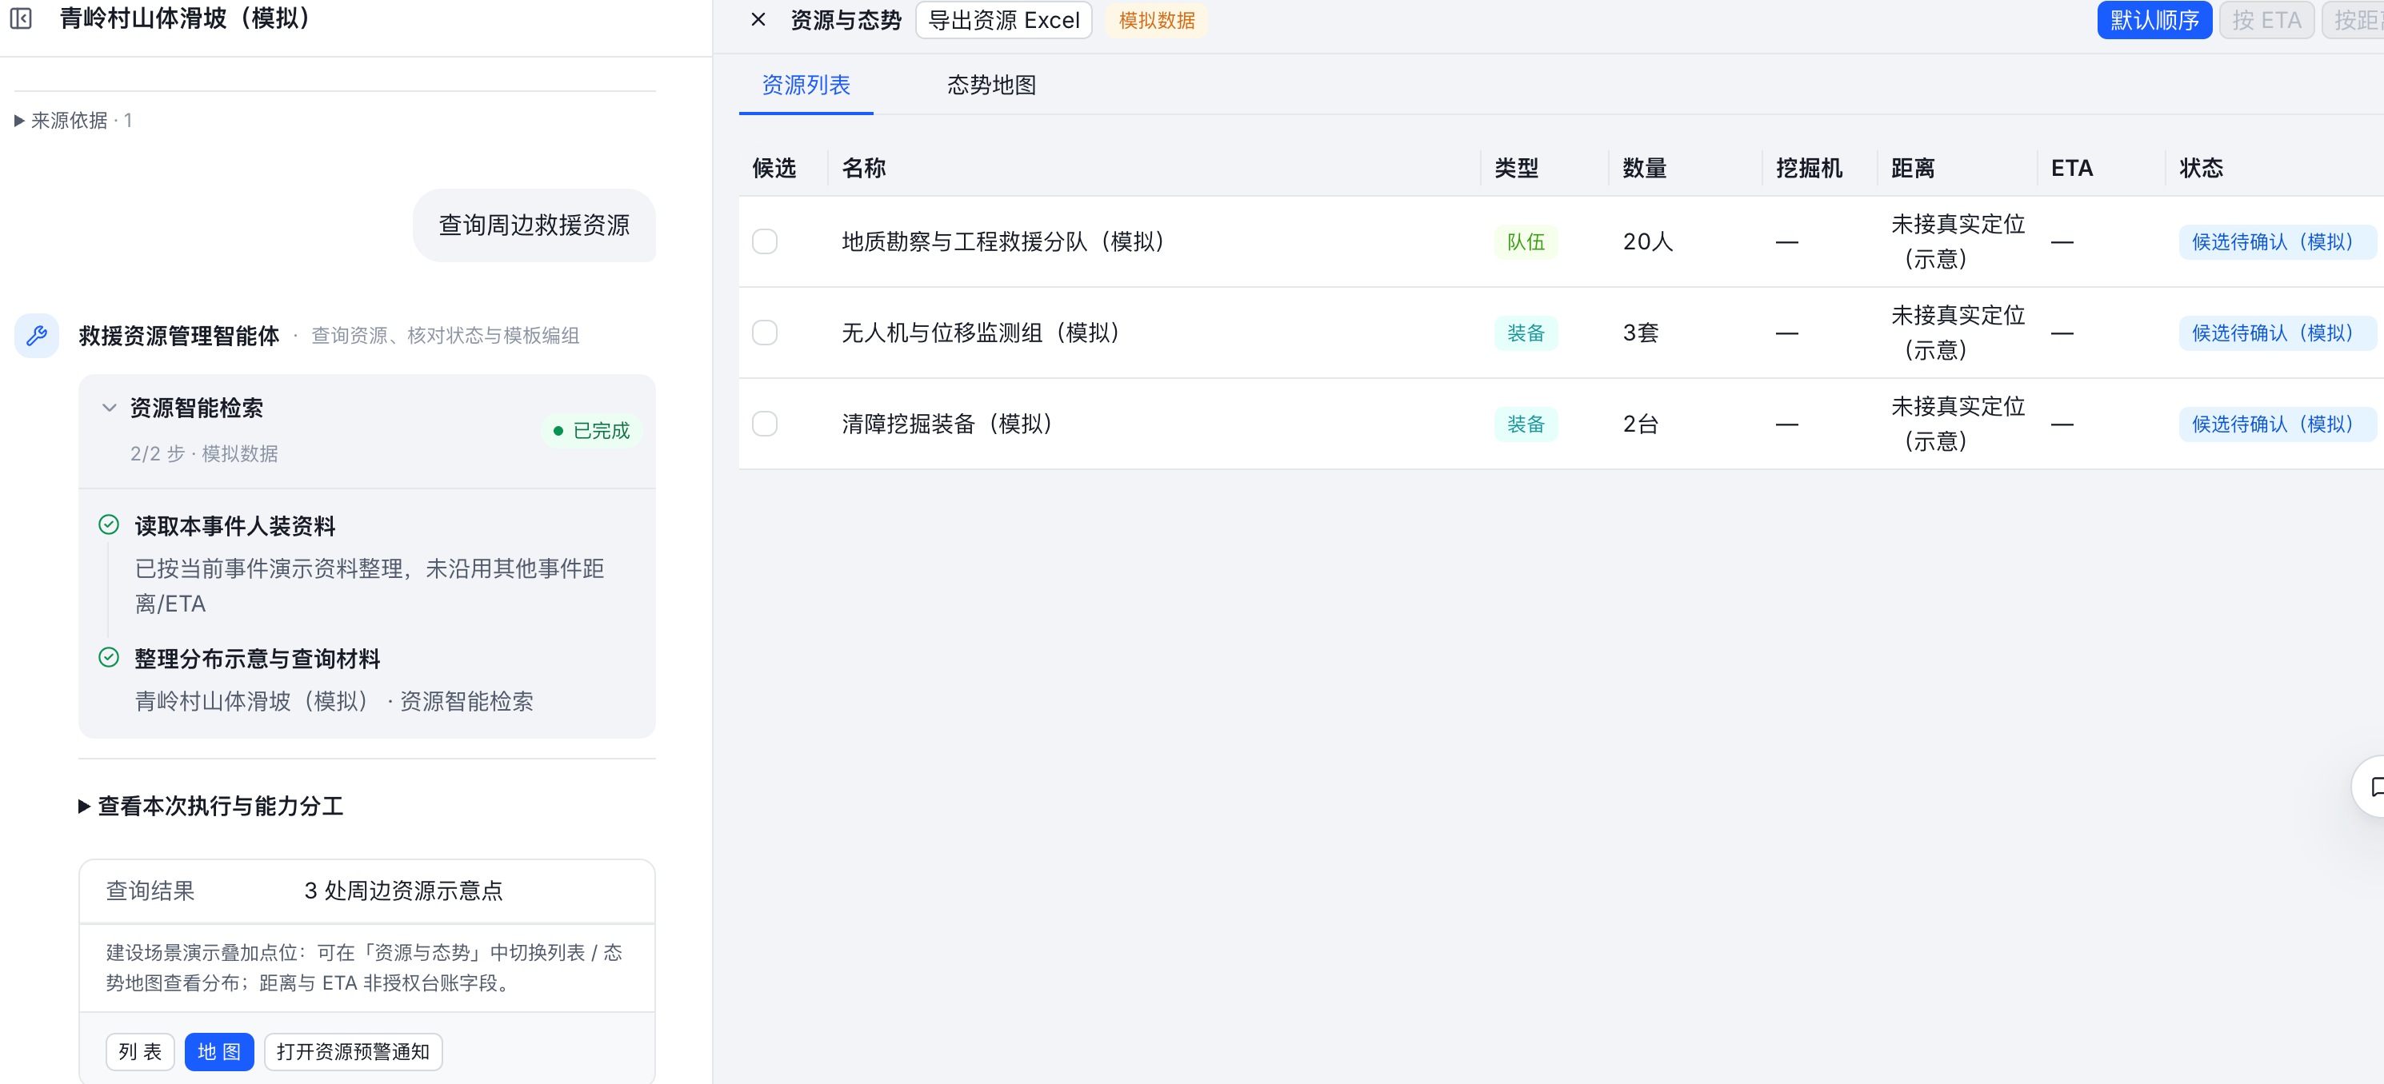 | 应急力量/人员库：队伍、专家、技能、驻地与可出动状态；装备/仓储：型号、数量、可调量、坐标；GIS：位置和查询半径；任务需求：能力、数量、时限；其他央企资源由授权接口或核实报表补充。 | 是（正文§4.3.1、§4.5第4项：资源智能检索）；现状为材料所述原型，真实接口与专业能力需按项核验。 | 业务功能与交互设计说明§2.1；R01 | 流程配置＋查询/匹配Skill | 需求解析→授权资源查询→空间/能力过滤→展示 | resource.ledger（台账查询）、resource.match（模糊匹配）、resource.cross（跨平台资源） | 后端统一资源ID与类别，提供分页查询和GIS范围检索；规则匹配能力标签，可补语义召回；跨单位资源调用授权适配器，返回来源和时效。 | 秒级资源查询 自然语言模糊检索队伍、装备、物资、专家，位置数量状态展示 验证：资源规模、请求并发、查询耗时及字段准确性报告。；四类资源检索、来源时点及状态真实性验证。 | 我方场景/智能体及配套业务Skill；平台、专业服务与原业务数据接口作为外部依赖。 | 招标核查第3条（4.1(2)-资源）已同步，原结论：指标遗漏；招标核查第13条（4.3(1)）已同步，原结论：清单已覆盖；清单已同步不代表实现已通过验收。；按本次我方场景与智能体范围执行，平台底座不重复建设。 | KB04、KB01、CFG01、CTX01 | KB04：查询资源能力标签、人装匹配与运输约束；KB01：检索有效预案、条款、战法与安全依据；CFG01：读取结构化规则/映射/公式；CTX01：读取本事件事实和原始证据 | 业务流程按权限、灾种、适用条件及有效版本检索→返回原文片段/条款/页码→关联事实快照→引用校验；模板精确加载、规则程序执行。接口与内容可用性待联调。 | WX03 资源核对与编组协调：资源变更建议、缺口/协调事项及编组参考。。通过交付API读取已提交数据，校验调用企业/连接器权限及事件授权；采集可见范围受会话存档开通、外部联系人同意、应用可见及接口权限共同约束。 引用corp_id、task_id、msgid、seq、群ID、发送者、消息时间及媒体引用；群/组织快照另带采集时间；保留原文与核实状态。
R02 | 资源状态核对 | 救援资源管理智能体；灾前／日常、灾中投送／处置 | 核对数量、可用性和占用信息 | 当前核对入口生成资源更新材料，聊天显示文书名称和查看入口；可继续查看资源表格与SVG点位地图，核对数量、状态和资料时点 |  | 资源台账、物联、人工填报：资源ID、总量、可用量、占用量、工况、位置、采集时间；调度任务：占用事件、预计释放时间；校正记录：差异、责任人和确认结果。 | 是（正文§4.3.1、§4.5第4项：状态展示与数据更新；核对方式为实现细化）；现状为材料所述原型，真实接口与专业能力需按项核验。 | 业务功能与交互设计说明§2.1；R02 | 流程配置＋查询/同步Skill | 读取台账/物联/填报→时效核对→冲突对比→待确认 | resource.ledger（台账查询）、resource.iot（物联接入）、resource.sync（填报同步）、resource.correct（数据校正） | 按资源ID对齐不同来源；数据库查询占用和可用量，设备读数按时间合并；配置来源优先级和冲突标识，校正须确认及留痕。 | 物联+填报，AI保障及时更新与校正 验证：更新时效、AI建议可追溯、冲突确认及正式回写。 | 我方场景/智能体及配套业务Skill；平台、专业服务与原业务数据接口作为外部依赖。 | 招标核查第23条（4.5-资源-更新）已同步，原结论：清单已覆盖；清单已同步不代表实现已通过验收。；按本次我方场景与智能体范围执行，平台底座不重复建设。 | KB04、KB01、CFG01、CTX01 | KB04：查询资源能力标签、人装匹配与运输约束；KB01：检索有效预案、条款、战法与安全依据；CFG01：读取结构化规则/映射/公式；CTX01：读取本事件事实和原始证据 | 业务流程按权限、灾种、适用条件及有效版本检索→返回原文片段/条款/页码→关联事实快照→引用校验；模板精确加载、规则程序执行。接口与内容可用性待联调。 | WX03 资源核对与编组协调：资源变更建议、缺口/协调事项及编组参考。。通过交付API读取已提交数据，校验调用企业/连接器权限及事件授权；采集可见范围受会话存档开通、外部联系人同意、应用可见及接口权限共同约束。 引用corp_id、task_id、msgid、seq、群ID、发送者、消息时间及媒体引用；群/组织快照另带采集时间；保留原文与核实状态。
R03 | 资源建议与缺口分析 | 救援资源管理智能体；灾中研判／投送／处置 | 对照需求和候选资源 | 正文清单：事件要素、需求、编号推荐组合、匹配理由、综合分、距离、估算到场时间、缺口与待核项；分段或编号不另列为清单组件 |  | 任务需求单：能力、规模、数量、时限与优先级；资源服务：候选人装、位置、可用状态；交通服务：距离与到场估计；推荐规则：评分权重、约束、排除理由；按同一时点比较并列缺口。 | 是（正文§4.2.3、§4.3.2、§4.5第4项：需求计算、编组与资源建议）；现状为材料所述原型，真实接口与专业能力需按项核验。 | 业务功能与交互设计说明§2.1；R03 | 流程配置＋匹配/优化Skill | 需求结构化→候选召回→约束筛选/排序→缺口解释 | resource.match（模糊匹配）、resource.group（编组优化）、resource.route（路径可达性） | 使用确定性评分和约束程序计算能力、距离、到场时间与优先级；复杂组合可用优化求解器。权重版本化，输出排除理由；大模型只组织解释。 | 秒级资源查询 最优编组、装备物资搭配；距离、时效、专业、优先级 验证：资源规模、请求并发、查询耗时及字段准确性报告。；可行解、目标函数/权重、排除理由和对照案例。 | 我方场景/智能体及配套业务Skill；平台、专业服务与原业务数据接口作为外部依赖。 | 招标核查第3条（4.1(2)-资源）已同步，原结论：指标遗漏；招标核查第14条（4.3(2)、4.5-资源）已同步，原结论：清单已覆盖；清单已同步不代表实现已通过验收。；按本次我方场景与智能体范围执行，平台底座不重复建设。 | KB04、KB01、CFG01、CTX01 | KB04：查询资源能力标签、人装匹配与运输约束；KB01：检索有效预案、条款、战法与安全依据；CFG01：读取结构化规则/映射/公式；CTX01：读取本事件事实和原始证据 | 业务流程按权限、灾种、适用条件及有效版本检索→返回原文片段/条款/页码→关联事实快照→引用校验；模板精确加载、规则程序执行。接口与内容可用性待联调。 | WX03 资源核对与编组协调：资源变更建议、缺口/协调事项及编组参考。。通过交付API读取已提交数据，校验调用企业/连接器权限及事件授权；采集可见范围受会话存档开通、外部联系人同意、应用可见及接口权限共同约束。 引用corp_id、task_id、msgid、seq、群ID、发送者、消息时间及媒体引用；群/组织快照另带采集时间；保留原文与核实状态。
R04 | 生成周边资源报告 | 救援资源管理智能体；灾中投送／处置 | 将资源查询整理成材料 | 聊天中资源报告名称／查看按钮＋全文阅读工作区，以标题、章节正文和待核事项展示报告 |  | 事件报送：位置与灾种；资源查询快照：安能及其他央企队伍装备、仓储、专家与保障点；GIS/承灾体库：重点目标、距离与风险；模板库：报告章节；保留查询半径、统计时间及缺项。 | 否，正文未单列（基于§4.3.1资源检索形成的原型报告扩展）；现状为材料所述原型，真实接口与专业能力需按项核验。 | 业务功能与交互设计说明§2.1；R04 | 业务流程＋公共文书流程 | 资源查询快照→汇总核验→模板成文→引用校验 | resource.ledger（台账查询）、resource.cross（跨平台资源）、document.template（模板匹配）、document.compose（正文与明细编排）、document.citation（字段与来源校验） | 复用资源检索结果及同一统计时点，后端按所属单位与类别汇总；公共文书服务输出正文和表格，避免重新生成资源数量。 | 按既有功能内容、输出与来源进行验证；未单列招标量化指标，原型扩展不直接计入合同数量。 | 我方场景/智能体及配套业务Skill；平台、专业服务与原业务数据接口作为外部依赖。 | 保留原功能与实现边界；受本轮新增共性能力约束，按实际调用关系联调。；按本次我方场景与智能体范围执行，平台底座不重复建设。 | KB04、KB01、CFG01、CTX01 | KB04：查询资源能力标签、人装匹配与运输约束；KB01：检索有效预案、条款、战法与安全依据；CFG01：读取结构化规则/映射/公式；CTX01：读取本事件事实和原始证据 | 业务流程按权限、灾种、适用条件及有效版本检索→返回原文片段/条款/页码→关联事实快照→引用校验；模板精确加载、规则程序执行。接口与内容可用性待联调。 | WX03 资源核对与编组协调：资源变更建议、缺口/协调事项及编组参考。。通过交付API读取已提交数据，校验调用企业/连接器权限及事件授权；采集可见范围受会话存档开通、外部联系人同意、应用可见及接口权限共同约束。 引用corp_id、task_id、msgid、seq、群ID、发送者、消息时间及媒体引用；群/组织快照另带采集时间；保留原文与核实状态。
R05 | 物资核验 | 救援资源管理智能体；灾前／日常、灾中、灾后 | 识别台账差异和数据问题 | 文字统计（记录数、问题数、核验时点）＋可筛选表格（问题类型、物资标识、差异依据）；展开行显示源记录子表格 |  | 仓储台账/盘点表/出入库单：物资ID、规格批次、账面量、实盘量、可调量、有效期；物联采集/人工填报：现场读数及时间；核验规则：重复、单位和冲突规则；仓管员确认差异。 | 是，属于上位要求细化（正文§4.5第4项：数据更新与AI校正；具体核验规则为原型细化）；现状为材料所述原型，真实接口与专业能力需按项核验。 | 业务功能与交互设计说明§2.1；R05 | 流程配置＋校正Skill | 导入/读取库存→规则核验→差异清单→仓管确认 | resource.correct（数据校正）、resource.sync（填报同步） | 代码执行规格单位归一、重复批次识别、账实差额及有效期校验；保留来源凭证，返回校正建议；正式库存修改通过仓储接口审批执行。 | 物联+填报，AI保障及时更新与校正 验证：更新时效、AI建议可追溯、冲突确认及正式回写。 | 我方场景/智能体及配套业务Skill；平台、专业服务与原业务数据接口作为外部依赖。 | 招标核查第23条（4.5-资源-更新）已同步，原结论：清单已覆盖；清单已同步不代表实现已通过验收。；按本次我方场景与智能体范围执行，平台底座不重复建设。 | KB04、KB01、CFG01、CTX01 | KB04：查询资源能力标签、人装匹配与运输约束；KB01：检索有效预案、条款、战法与安全依据；CFG01：读取结构化规则/映射/公式；CTX01：读取本事件事实和原始证据 | 业务流程按权限、灾种、适用条件及有效版本检索→返回原文片段/条款/页码→关联事实快照→引用校验；模板精确加载、规则程序执行。接口与内容可用性待联调。 | WX03 资源核对与编组协调：资源变更建议、缺口/协调事项及编组参考。。通过交付API读取已提交数据，校验调用企业/连接器权限及事件授权；采集可见范围受会话存档开通、外部联系人同意、应用可见及接口权限共同约束。 引用corp_id、task_id、msgid、seq、群ID、发送者、消息时间及媒体引用；群/组织快照另带采集时间；保留原文与核实状态。
R06 | 智能编组推荐 | 救援资源管理智能体；灾中投送 | 根据灾种、任务需求、道路条件、距离时效推荐力量及装备物资搭配 | 对话正文列推荐队伍、装备、物资保障、匹配理由、距离／时效、道路条件和缺口；生成编组推荐方案文书，包含推荐搭配表、备选组合比较表及有排除项时的原因表。枚举本事件完整组合择优；未接定位时采用明确标注的模拟距离，并估算到场时效；未知通行保留待核，缺少组成不生成完整方案；属于模拟候选相对优选，不代表正式调派或实战全域最优 |  | 任务需求与候选资源：专业、人数、装备能力和可出动时间；人员库：驾驶员操作手证照、熟练度、岗位、已值守时长；指挥员确认：梯队、负责人、主备轮换及匹配缺口；关联编组版本。 | 是（正文§4.3.2：智能编组推荐，按灾情、需求、通行、距离时效生成力量与装备物资搭配）；现状为材料所述原型，真实接口与专业能力需按项核验。 | 业务功能与交互设计说明§2.1；R06 | 流程配置＋编组Skill＋人工确认 | 需求/人装核实→岗位匹配→组合与轮换→人工确认 | resource.group（编组优化）、resource.ledger（台账查询） | 按资质有效期、操作岗位、可出动人数、装备约束与值守时长进行约束匹配；保存编组版本。资源预占或派遣由业务API办理并返回回执。 | 最优编组、装备物资搭配；距离、时效、专业、优先级 验证：可行解、目标函数/权重、排除理由和对照案例。 | 我方场景/智能体及配套业务Skill；平台、专业服务与原业务数据接口作为外部依赖。 | 招标核查第14条（4.3(2)、4.5-资源）已同步，原结论：清单已覆盖；清单已同步不代表实现已通过验收。；按本次我方场景与智能体范围执行，平台底座不重复建设。 | KB04、KB01、CFG01、CTX01 | KB04：查询资源能力标签、人装匹配与运输约束；KB01：检索有效预案、条款、战法与安全依据；CFG01：读取结构化规则/映射/公式；CTX01：读取本事件事实和原始证据 | 业务流程按权限、灾种、适用条件及有效版本检索→返回原文片段/条款/页码→关联事实快照→引用校验；模板精确加载、规则程序执行。接口与内容可用性待联调。 | WX03 资源核对与编组协调：资源变更建议、缺口/协调事项及编组参考。。通过交付API读取已提交数据，校验调用企业/连接器权限及事件授权；采集可见范围受会话存档开通、外部联系人同意、应用可见及接口权限共同约束。 引用corp_id、task_id、msgid、seq、群ID、发送者、消息时间及媒体引用；群/组织快照另带采集时间；保留原文与核实状态。
R07 | 梯队投送规划辅助 | 救援资源管理智能体；灾中投送 | 整理批次、路线及保障条件 | 路线／道路条件输入框＋梯队表格（梯队、任务、时点、保障）＋SVG 路线图＋轨迹节点文字回放；非真实地图导航 |  | 已确认编组：梯队及人装明细、起终点与到位时限；车辆/运输台账：运力、尺寸载重；EGIS/交通：主备路线、阻断管制、里程时长；气象：沿途预警；定位/调度回执：轨迹、出发到达及异常。 | 是（正文§4.3.3：投送路径优化与梯队方案）；现状为材料所述原型，真实接口与专业能力需按项核验。 | 业务功能与交互设计说明§2.1；R07 | 流程配置＋路径Skill＋轨迹服务 | 编组快照→分梯队→路线/运力计算→确认→投送跟踪 | resource.route（路径可达性）、resource.group（编组优化） | 复用地图路线服务，加入载重尺寸、封路和时限约束；北斗/定位服务持续采集轨迹并由前端地图显示，路线重算保留版本和人工确认。 | 路况/管制/阻断动态最优路线、梯队方案与全程轨迹 验证：阻断变化重算、梯队跟踪及到场回执。 | 我方场景/智能体及配套业务Skill；平台、专业服务与原业务数据接口作为外部依赖。 | 招标核查第15条（4.3(3)）已同步，原结论：清单已覆盖；清单已同步不代表实现已通过验收。；按本次我方场景与智能体范围执行，平台底座不重复建设。 | KB04、KB01、CFG01、CTX01 | KB04：查询资源能力标签、人装匹配与运输约束；KB01：检索有效预案、条款、战法与安全依据；CFG01：读取结构化规则/映射/公式；CTX01：读取本事件事实和原始证据 | 业务流程按权限、灾种、适用条件及有效版本检索→返回原文片段/条款/页码→关联事实快照→引用校验；模板精确加载、规则程序执行。接口与内容可用性待联调。 | WX04 道路投送与轨迹线索：路况待核项、投送调整依据、协调记录。。通过交付API读取已提交数据，校验调用企业/连接器权限及事件授权；采集可见范围受会话存档开通、外部联系人同意、应用可见及接口权限共同约束。 引用corp_id、task_id、msgid、seq、群ID、发送者、消息时间及媒体引用；群/组织快照另带采集时间；保留原文与核实状态。
R08 | 资源协调预警通知 | 救援资源管理智能体；灾中投送／处置 | 提醒资源缺口、状态异常和协调事项 | 岗位多选选择框＋通知正文多行文本框＋批准复选框＋发送按钮；模拟回执卡片内显示岗位、状态标签和回执编号 |  | 需求与资源差异：资源ID、缺口、异常、事件与时限；组织通讯录：责任岗位、跨单位协调人；审批/通信：确认、发送、送达、办理回执与催办记录，真实通知接口待联调。 | 否，正文未单列（原型资源侧通知扩展；§4.2.3预警针对次生灾害）；现状为材料所述原型，真实接口与专业能力需按项核验。 | 业务功能与交互设计说明§2.1；R08 | 流程配置＋发送Skill＋协调工作流 | 异常/缺口触发→责任路由→审核→通知→办理跟踪 | situation.push（推送路由）、resource.ledger（台账查询） | 规则判断资源异常与缺口，通过组织路由及通信API发送；协调事项落任务/工单系统，关联审批与处理回执，不仅展示通知文本。 | 按既有功能内容、输出与来源进行验证；未单列招标量化指标，原型扩展不直接计入合同数量。 | 我方场景/智能体及配套业务Skill；平台、专业服务与原业务数据接口作为外部依赖。 | 保留原功能与实现边界；受本轮新增共性能力约束，按实际调用关系联调。；按本次我方场景与智能体范围执行，平台底座不重复建设。 | KB04、KB01、CFG01、CTX01 | KB04：查询资源能力标签、人装匹配与运输约束；KB01：检索有效预案、条款、战法与安全依据；CFG01：读取结构化规则/映射/公式；CTX01：读取本事件事实和原始证据 | 业务流程按权限、灾种、适用条件及有效版本检索→返回原文片段/条款/页码→关联事实快照→引用校验；模板精确加载、规则程序执行。接口与内容可用性待联调。 | WX04 道路投送与轨迹线索：路况待核项、投送调整依据、协调记录。。通过交付API读取已提交数据，校验调用企业/连接器权限及事件授权；采集可见范围受会话存档开通、外部联系人同意、应用可见及接口权限共同约束。 引用corp_id、task_id、msgid、seq、群ID、发送者、消息时间及媒体引用；群/组织快照另带采集时间；保留原文与核实状态。
R09 | 回撤归建辅助 | 救援资源管理智能体；灾中收尾／灾后 | 整理回撤和归建记录 | 分波次回撤表格：计划／实际人数及装备、损耗、待修、路线、出发／到达时间、移交与签收；下方正文汇总差额、损耗和签收情况。无样例时显示资料缺失提示 |  | 任务结束/回撤指令：事件、梯队、回撤时间和目的地；定位/调度回执：离场与归建时间；队伍装备清点：人员、装备数量状态；仓储：余料退库、损耗；所属单位确认与异常记录。 | 否，正文未单列（实施救援全流程的原型补充）；现状为材料所述原型，真实接口与专业能力需按项核验。 | 业务功能与交互设计说明§2.1；R09 | 流程配置＋业务接口 | 回撤指令→清点→归建/退库核对→人工确认→回执 | resource.ledger（台账查询）、resource.sync（填报同步）、resource.writeback（消耗回写） | 任务系统更新梯队状态，定位回执确认归建；仓储处理余料退库和损耗；跨系统用幂等键及业务记录ID关联，状态冲突进入人工处理。 | 按既有功能内容、输出与来源进行验证；未单列招标量化指标，原型扩展不直接计入合同数量。 | 我方场景/智能体及配套业务Skill；平台、专业服务与原业务数据接口作为外部依赖。 | 保留原功能与实现边界；受本轮新增共性能力约束，按实际调用关系联调。；按本次我方场景与智能体范围执行，平台底座不重复建设。 | CTX01、CFG01 | CTX01：读取本事件事实和原始证据；CFG01：读取结构化规则/映射/公式 | 通过上下文/配置/业务接口精确读取；不强制调用知识RAG，不以知识库替代实时数据或运行状态。 | WX03 资源核对与编组协调：资源变更建议、缺口/协调事项及编组参考。。通过交付API读取已提交数据，校验调用企业/连接器权限及事件授权；采集可见范围受会话存档开通、外部联系人同意、应用可见及接口权限共同约束。 引用corp_id、task_id、msgid、seq、群ID、发送者、消息时间及媒体引用；群/组织快照另带采集时间；保留原文与核实状态。
R10 | 资源维护与导出辅助 | 救援资源管理智能体；灾后资源整理为主 | 整理资源状态和维护资料 | 资源维护表格：资源、数量、状态、维护人、更新时间和事件；独立表单用于新增本地校正记录，非行内维护表单；导出生成Excel资源表 |  | 资源台账/维保系统：资源ID、状态、故障、维保时间及责任人；操作记录：变更前后值、来源、确认人；导出配置：字段、格式、数据权限与统计时点。 | 部分（正文§4.5第4项要求数据更新；资源导出未明确单列）；现状为材料所述原型，真实接口与专业能力需按项核验。 | 业务功能与交互设计说明§2.1；R10 | 后端CRUD/导出为主＋流程确认 | 查询→状态维护建议→人工确认→更新/导出 | resource.ledger（台账查询）、resource.sync（填报同步）、document.export（材料导出） | 前端表单编辑，后端资源/维保API做权限、字段及版本校验；操作审计记录变更前后值；导出服务按授权字段生成文件。 | 按既有功能内容、输出与来源进行验证；未单列招标量化指标，原型扩展不直接计入合同数量。 | 我方场景/智能体及配套业务Skill；平台、专业服务与原业务数据接口作为外部依赖。 | 保留原功能与实现边界；受本轮新增共性能力约束，按实际调用关系联调。；按本次我方场景与智能体范围执行，平台底座不重复建设。 | CTX01、CFG01 | CTX01：读取本事件事实和原始证据；CFG01：读取结构化规则/映射/公式 | 通过上下文/配置/业务接口精确读取；不强制调用知识RAG，不以知识库替代实时数据或运行状态。 | WX03 资源核对与编组协调：资源变更建议、缺口/协调事项及编组参考。。通过交付API读取已提交数据，校验调用企业/连接器权限及事件授权；采集可见范围受会话存档开通、外部联系人同意、应用可见及接口权限共同约束。 引用corp_id、task_id、msgid、seq、群ID、发送者、消息时间及媒体引用；群/组织快照另带采集时间；保留原文与核实状态。
R11 | 设备采集、出入库与自动监测 | 救援资源管理智能体；灾前／日常、灾中、灾后 | 对接设备、库存和监测规则 | 当前入口隐藏，无开放展示；保留页面按选项卡划分采集、出入库、监测、通知和接口，用表单、表格、日志文字及状态提示展示 |  | 设备物联：设备ID、采样值、单位、质量码和采集时间；填报/批量导入：资源ID、字段映射与批次；仓储单据：单号、出入库数量、关联任务和幂等键；监测配置：阈值、周期、异常与缺测规则。入口隐藏，正式读写接口待联调。 | 部分（正文§4.5第4项要求物联网与填报更新；入库导入见该项备注；出入库和自动监测细项未逐项明确）；现状为材料所述原型，真实接口与专业能力需按项核验。 | 业务功能与交互设计说明§2.1；R11 | 采集/仓储服务为主＋Skill＋流程 | 设备/导入/填报→清洗校验→确认入库→监测触发 | resource.iot（物联接入）、resource.sync（填报同步）、resource.correct（数据校正）、resource.writeback（消耗回写） | 独立适配层接入设备协议或平台接口；队列/定时任务增量同步，批次导入校验；仓储出入库用事务与幂等单号；监测调度器执行规则，流程处理异常。 | 物联+填报，AI保障及时更新与校正 验证：更新时效、AI建议可追溯、冲突确认及正式回写。 | 我方场景/智能体及配套业务Skill；平台、专业服务与原业务数据接口作为外部依赖。 | 招标核查第23条（4.5-资源-更新）已同步，原结论：清单已覆盖；清单已同步不代表实现已通过验收。；按本次我方场景与智能体范围执行，平台底座不重复建设。 | CTX01、CFG01 | CTX01：读取本事件事实和原始证据；CFG01：读取结构化规则/映射/公式 | 通过上下文/配置/业务接口精确读取；不强制调用知识RAG，不以知识库替代实时数据或运行状态。 | WX03 资源核对与编组协调：资源变更建议、缺口/协调事项及编组参考。。通过交付API读取已提交数据，校验调用企业/连接器权限及事件授权；采集可见范围受会话存档开通、外部联系人同意、应用可见及接口权限共同约束。 引用corp_id、task_id、msgid、seq、群ID、发送者、消息时间及媒体引用；群/组织快照另带采集时间；保留原文与核实状态。
R-补01 | 四类资源检索及保障查询 | 救援资源管理智能体；R01细化 | 队伍、装备、物资、专家及周边力量；§4.3.1 | 四类资源检索及保障查询：列能力、位置、数量／人员、状态、来源；专家知识问答不等于专家资源调配 |  | 应急力量/人员库：队伍、专家、技能、驻地与可出动状态；装备/仓储：型号、数量、可调量、坐标；GIS：位置和查询半径；任务需求：能力、数量、时限；其他央企资源由授权接口或核实报表补充。 专项字段及来源补充：专家ID、专业、职称、资质、联系方式、可调状态及保障单元类型。 | 文档写物资／装备／队伍，专家未明确列为检索对象；资源类型含专家与保障单元 | 招标备注对照核查；R-补01（细化项，与上位功能不重复计建设数量） | 流程配置＋Skill＋专业/业务服务 | 按四类资源查询→能力/范围过滤→输出 | resource.ledger（台账查询）、resource.cross（跨平台资源）、resource.match（模糊匹配） | 统一队伍、装备、物资、专家及保障单元对象模型；为专家增加资质、专业和可调状态过滤；跨平台适配按授权范围读数据。 | 自然语言模糊检索队伍、装备、物资、专家，位置数量状态展示 验证：四类资源检索、来源时点及状态真实性验证。 | 我方场景/智能体及配套业务Skill；平台、专业服务与原业务数据接口作为外部依赖。 | 招标核查第13条（4.3(1)）已同步，原结论：清单已覆盖；清单已同步不代表实现已通过验收。；按本次我方场景与智能体范围执行，平台底座不重复建设。 | KB04、KB01、CFG01、CTX01 | KB04：查询资源能力标签、人装匹配与运输约束；KB01：检索有效预案、条款、战法与安全依据；CFG01：读取结构化规则/映射/公式；CTX01：读取本事件事实和原始证据 | 业务流程按权限、灾种、适用条件及有效版本检索→返回原文片段/条款/页码→关联事实快照→引用校验；模板精确加载、规则程序执行。接口与内容可用性待联调。 | WX03 资源核对与编组协调：资源变更建议、缺口/协调事项及编组参考。。通过交付API读取已提交数据，校验调用企业/连接器权限及事件授权；采集可见范围受会话存档开通、外部联系人同意、应用可见及接口权限共同约束。 引用corp_id、task_id、msgid、seq、群ID、发送者、消息时间及媒体引用；群/组织快照另带采集时间；保留原文与核实状态。
R-补02 | 推荐排序与理由 | 救援资源管理智能体；R03细化 | 距离、时效、专业、优先级组合推荐；§4.5 第4项 | 推荐排序与理由：得分、距离、估算到场时间、匹配能力、排除理由、缺少资源类别；评分为本地示例 |  | 任务需求单：能力、规模、数量、时限与优先级；资源服务：候选人装、位置、可用状态；交通服务：距离与到场估计；推荐规则：评分权重、约束、排除理由；按同一时点比较并列缺口。 专项字段及来源补充：距离、预计到场、专业匹配、优先级、评分规则版本、排除理由与缺少的资源类别。 | 文档漏写已存在排序规则：专业40%、时效25%、距离15%、优先级20%，按类别择优；非全域最优 | 招标备注对照核查；R-补02（细化项，与上位功能不重复计建设数量） | 流程配置＋Skill＋专业/业务服务 | 候选召回→硬约束过滤→评分排序→理由输出 | resource.match（模糊匹配）、resource.group（编组优化）、resource.route（路径可达性） | 评分服务按配置权重计算专业、时效、距离、优先级，保留分项得分、排除理由和规则版本；不能将示例权重等同审定优化模型。 | 最优编组、装备物资搭配；距离、时效、专业、优先级 验证：可行解、目标函数/权重、排除理由和对照案例。 | 我方场景/智能体及配套业务Skill；平台、专业服务与原业务数据接口作为外部依赖。 | 招标核查第14条（4.3(2)、4.5-资源）已同步，原结论：清单已覆盖；清单已同步不代表实现已通过验收。；按本次我方场景与智能体范围执行，平台底座不重复建设。 | KB04、KB01、CFG01、CTX01 | KB04：查询资源能力标签、人装匹配与运输约束；KB01：检索有效预案、条款、战法与安全依据；CFG01：读取结构化规则/映射/公式；CTX01：读取本事件事实和原始证据 | 业务流程按权限、灾种、适用条件及有效版本检索→返回原文片段/条款/页码→关联事实快照→引用校验；模板精确加载、规则程序执行。接口与内容可用性待联调。 | WX03 资源核对与编组协调：资源变更建议、缺口/协调事项及编组参考。。通过交付API读取已提交数据，校验调用企业/连接器权限及事件授权；采集可见范围受会话存档开通、外部联系人同意、应用可见及接口权限共同约束。 引用corp_id、task_id、msgid、seq、群ID、发送者、消息时间及媒体引用；群/组织快照另带采集时间；保留原文与核实状态。
R-补03 | 人装技能与轮换编组 | 救援资源管理智能体；R06细化 | 操作熟练度、精一会二、装备／驾驶员／操作手／轮换；§4.3.2备注、§4.5资源备注 | 人装技能与轮换编组：驾驶员／操作手资质、熟练度、值守时长、主备岗位、轮换安排和缺口 |  | 任务需求与候选资源：专业、人数、装备能力和可出动时间；人员库：驾驶员操作手证照、熟练度、岗位、已值守时长；指挥员确认：梯队、负责人、主备轮换及匹配缺口；关联编组版本。 专项字段及来源补充：操作手/驾驶员证照有效期、熟练度、精一会二能力、岗位关系、值守时长和轮换要求。 | 有人装编组和保障／轮换文字，未证明人员技能、资质、班次和设备岗位匹配模型 | 招标备注对照核查；R-补03（细化项，与上位功能不重复计建设数量） | 流程配置＋Skill＋专业/业务服务 | 人装岗位匹配→资质校验→轮换计算→确认 | resource.group（编组优化） | 约束程序校验证照有效期、操作手/驾驶员岗位和技能熟练度，按值守时长生成主备轮换；人员与设备岗位映射表由业务部门维护。 | 最优编组、装备物资搭配；距离、时效、专业、优先级 道路天气、灾前灾后对比、人装熟练度与轮换、通行协调、AI出图、外部反馈 验证：可行解、目标函数/权重、排除理由和对照案例。；现场备注确认、样例及责任边界记录。 | 我方场景/智能体及配套业务Skill；平台、专业服务与原业务数据接口作为外部依赖。 | 招标核查第14条（4.3(2)、4.5-资源）已同步，原结论：清单已覆盖；招标核查第28条（4.2/4.3/4.4场景备注）已同步，原结论：备注已覆盖；清单已同步不代表实现已通过验收。；按本次我方场景与智能体范围执行，平台底座不重复建设。 | KB04、KB01、CFG01、CTX01 | KB04：查询资源能力标签、人装匹配与运输约束；KB01：检索有效预案、条款、战法与安全依据；CFG01：读取结构化规则/映射/公式；CTX01：读取本事件事实和原始证据 | 业务流程按权限、灾种、适用条件及有效版本检索→返回原文片段/条款/页码→关联事实快照→引用校验；模板精确加载、规则程序执行。接口与内容可用性待联调。 | WX03 资源核对与编组协调：资源变更建议、缺口/协调事项及编组参考。。通过交付API读取已提交数据，校验调用企业/连接器权限及事件授权；采集可见范围受会话存档开通、外部联系人同意、应用可见及接口权限共同约束。 引用corp_id、task_id、msgid、seq、群ID、发送者、消息时间及媒体引用；群/组织快照另带采集时间；保留原文与核实状态。
R-补04 | 投送路线与梯队跟踪 | 救援资源管理智能体；R07细化 | 交通管制、阻断、动态最优路线、全程轨迹；北斗、装备油耗／使用时长；§4.3.3及备注 | 投送路线与梯队跟踪：主备路线、限制条件、批次、轨迹节点、到场回执；油耗／工时为扩展遥测项 |  | 已确认编组：梯队及人装明细、起终点与到位时限；车辆/运输台账：运力、尺寸载重；EGIS/交通：主备路线、阻断管制、里程时长；气象：沿途预警；定位/调度回执：轨迹、出发到达及异常。 专项字段及来源补充：实时阻断管制、车辆约束、北斗轨迹、定位时间、油耗及使用工时。 | 文档漏写轨迹节点回放演示；真实交通／北斗、持续跟踪和装备遥测待接入 | 招标备注对照核查；R-补04（细化项，与上位功能不重复计建设数量） | 流程配置＋Skill＋专业/业务服务 | 路况/运力查询→路线计算→确认→持续轨迹跟踪 | resource.route（路径可达性）、resource.iot（物联接入） | 交通地图API处理管制和阻断；定位服务消费北斗轨迹，物联服务接入油耗工时；前端轨迹回放与异常提示由业务服务驱动。 | 路况/管制/阻断动态最优路线、梯队方案与全程轨迹 验证：阻断变化重算、梯队跟踪及到场回执。 | 我方场景/智能体及配套业务Skill；平台、专业服务与原业务数据接口作为外部依赖。 | 招标核查第15条（4.3(3)）已同步，原结论：清单已覆盖；清单已同步不代表实现已通过验收。；按本次我方场景与智能体范围执行，平台底座不重复建设。 | KB04、KB01、CFG01、CTX01 | KB04：查询资源能力标签、人装匹配与运输约束；KB01：检索有效预案、条款、战法与安全依据；CFG01：读取结构化规则/映射/公式；CTX01：读取本事件事实和原始证据 | 业务流程按权限、灾种、适用条件及有效版本检索→返回原文片段/条款/页码→关联事实快照→引用校验；模板精确加载、规则程序执行。接口与内容可用性待联调。 | WX04 道路投送与轨迹线索：路况待核项、投送调整依据、协调记录。。通过交付API读取已提交数据，校验调用企业/连接器权限及事件授权；采集可见范围受会话存档开通、外部联系人同意、应用可见及接口权限共同约束。 引用corp_id、task_id、msgid、seq、群ID、发送者、消息时间及媒体引用；群/组织快照另带采集时间；保留原文与核实状态。
R-补05 | 跨区域投送协调 | 救援资源管理智能体；R07细化 | 免费／快速通行协调、跨区域、批量民用交通座位；§4.3场景备注 | 跨区域投送协调：协调链路、车辆报备、交通通行申请、运力／座位需求及办理状态；属现场备注细化项 |  | 已确认编组：梯队及人装明细、起终点与到位时限；车辆/运输台账：运力、尺寸载重；EGIS/交通：主备路线、阻断管制、里程时长；气象：沿途预警；定位/调度回执：轨迹、出发到达及异常。 专项字段及来源补充：跨区域协调单位、车辆通行报备、申请编号、交通运力/座位需求、审批进度与办理回执。 | 有保障提醒，未发现专门协调办理闭环 | 招标备注对照核查；R-补05（细化项，与上位功能不重复计建设数量） | 流程配置＋Skill＋专业/业务服务 | 识别协调需求→生成申请→审批办理→回执跟踪 | resource.route（路径可达性）、situation.push（推送路由） | 新增跨区域协调工单适配：通行申请、车辆报备、民用运力/座位需求；依赖主管单位实际办理接口或人工登记回执，不能由路线Skill直接批准通行。 | 道路天气、灾前灾后对比、人装熟练度与轮换、通行协调、AI出图、外部反馈 验证：现场备注确认、样例及责任边界记录。 | 我方场景/智能体及配套业务Skill；平台、专业服务与原业务数据接口作为外部依赖。 | 招标核查第28条（4.2/4.3/4.4场景备注）已同步，原结论：备注已覆盖；清单已同步不代表实现已通过验收。；按本次我方场景与智能体范围执行，平台底座不重复建设。 | KB04、KB01、CFG01、CTX01 | KB04：查询资源能力标签、人装匹配与运输约束；KB01：检索有效预案、条款、战法与安全依据；CFG01：读取结构化规则/映射/公式；CTX01：读取本事件事实和原始证据 | 业务流程按权限、灾种、适用条件及有效版本检索→返回原文片段/条款/页码→关联事实快照→引用校验；模板精确加载、规则程序执行。接口与内容可用性待联调。 | WX04 道路投送与轨迹线索：路况待核项、投送调整依据、协调记录。。通过交付API读取已提交数据，校验调用企业/连接器权限及事件授权；采集可见范围受会话存档开通、外部联系人同意、应用可见及接口权限共同约束。 引用corp_id、task_id、msgid、seq、群ID、发送者、消息时间及媒体引用；群/组织快照另带采集时间；保留原文与核实状态。
R-补06 | 分列采集／填报／批量导入、台账冲突校正、出入库幂等、状态更新和消耗回写；明确入口隐藏及真实联调边界 | 救援资源管理智能体；R11细化 | 物联网＋填报＋AI校正、入库导入、数据更新；§4.5 | 分列采集／填报／批量导入、台账冲突校正、出入库幂等、状态更新和消耗回写；明确入口隐藏及真实联调边界 |  | 设备物联：设备ID、采样值、单位、质量码和采集时间；填报/批量导入：资源ID、字段映射与批次；仓储单据：单号、出入库数量、关联任务和幂等键；监测配置：阈值、周期、异常与缺测规则。入口隐藏，正式读写接口待联调。 专项字段及来源补充：设备采样/人工填报/导入批次、冲突优先级、校正审批、出入库单号、幂等键及消耗回写回执。 | 已列隐藏入口但将多个业务合并；本地核验不等于 AI 校正，接口导入不等于正式库存回写 | 招标备注对照核查；R-补06（细化项，与上位功能不重复计建设数量） | 流程配置＋Skill＋专业/业务服务 | 采集/填报/导入→冲突校正→审批→入出库/回写 | resource.iot（物联接入）、resource.sync（填报同步）、resource.correct（数据校正）、resource.writeback（消耗回写） | 数据适配层处理设备、表单和文件；代码校验重复与单位，校正建议人工确认；仓储事务、幂等单号、对象版本及消耗回执由后端实现。 | 物联+填报，AI保障及时更新与校正 验证：更新时效、AI建议可追溯、冲突确认及正式回写。 | 我方场景/智能体及配套业务Skill；平台、专业服务与原业务数据接口作为外部依赖。 | 招标核查第23条（4.5-资源-更新）已同步，原结论：清单已覆盖；清单已同步不代表实现已通过验收。；按本次我方场景与智能体范围执行，平台底座不重复建设。 | KB04、KB01、CFG01、CTX01 | KB04：查询资源能力标签、人装匹配与运输约束；KB01：检索有效预案、条款、战法与安全依据；CFG01：读取结构化规则/映射/公式；CTX01：读取本事件事实和原始证据 | 业务流程按权限、灾种、适用条件及有效版本检索→返回原文片段/条款/页码→关联事实快照→引用校验；模板精确加载、规则程序执行。接口与内容可用性待联调。 | WX03 资源核对与编组协调：资源变更建议、缺口/协调事项及编组参考。。通过交付API读取已提交数据，校验调用企业/连接器权限及事件授权；采集可见范围受会话存档开通、外部联系人同意、应用可见及接口权限共同约束。 引用corp_id、task_id、msgid、seq、群ID、发送者、消息时间及媒体引用；群/组织快照另带采集时间；保留原文与核实状态。
P01 | 组织方式备选 | 救援方案生成智能体；灾中投送准备／处置 | 比较不同救援组织方式 | 当前直接生成三份行动方案文书；聊天以三行正文列出方案标题，每行附“查看文书”按钮。匹配专业资料时采用技术备选，否则采用组织方式备选；不是选择后才生成的卡片流程 |  | 任务指令/灾情事实：目标、时限、影响范围；编组快照：可用人装与指挥关系；预案/历史案例：组织方式、适用条件和版本；指挥员输入：分区、梯队、协同及保障约束。 | 否，正文未单列（§4.4.1方案生成的备选交互扩展；三种组织方式非指定要求）；现状为材料所述原型，真实接口与专业能力需按项核验。 | 业务功能与交互设计说明§2.1；P01 | 流程配置＋编组/规则Skill | 读取任务与资源→匹配组织方式→生成候选→比较 | resource.group（编组优化）、plan.rules（规则引擎）、plan.case（案例检索） | 以预案组织方式和案例作参考，代码核验指挥关系、资源与任务约束；模型组织候选差异，输出建议及适用条件。 | 按既有功能内容、输出与来源进行验证；未单列招标量化指标，原型扩展不直接计入合同数量。 | 我方场景/智能体及配套业务Skill；平台、专业服务与原业务数据接口作为外部依赖。 | 保留原功能与实现边界；受本轮新增共性能力约束，按实际调用关系联调。；按本次我方场景与智能体范围执行，平台底座不重复建设。 | KB01、KB02、KB04、KB03、CTX01 | KB01：检索有效预案、条款、战法与安全依据；KB02：检索适用历史案例或沉淀待审案例；KB04：查询资源能力标签、人装匹配与运输约束；KB03：加载模板、章节、字段及审核口径；CTX01：读取本事件事实和原始证据 | 业务流程按权限、灾种、适用条件及有效版本检索→返回原文片段/条款/页码→关联事实快照→引用校验；模板精确加载、规则程序执行。接口与内容可用性待联调。 | WX01 灾情汇聚、摘要及态势报告：灾情线索表、事实引用、报告素材。；WX02 现场勘察与影像证据：勘察资料表、风险候选、原文及媒体引用。；WX03 资源核对与编组协调：资源变更建议、缺口/协调事项及编组参考。。通过交付API读取已提交数据，校验调用企业/连接器权限及事件授权；采集可见范围受会话存档开通、外部联系人同意、应用可见及接口权限共同约束。 引用corp_id、task_id、msgid、seq、群ID、发送者、消息时间及媒体引用；群/组织快照另带采集时间；保留原文与核实状态。
P02 | 灾种技术侧重点备选 | 救援方案生成智能体；灾中研判／处置 | 对比专业技术任务侧重点 | 技术侧重点写入各方案文书的“方案战法与实施安排”章节：战法、步骤、适用条件、必要资源、风险、特点及依据；专业配置明确覆盖三类灾种，聊天不单独展示技术比较卡片 |  | 现场勘察和监测：洪涝水位流量、泥石流沟道堆积、滑坡裂缝位移等；预案/战法库：灾种工序、关键参数、适用禁忌及引用；装备库：作业能力；专家规则：专业侧重点和核实要求。 | 部分（正文§4.4.1要求结合灾种、预案与资源；战法见备注；多备选未明确单列）；现状为材料所述原型，真实接口与专业能力需按项核验。 | 业务功能与交互设计说明§2.1；P02 | 流程配置＋RAG/规则Skill | 灾种与工程条件分支→检索战法→规则筛选→候选比较 | plan.rag（预案RAG）、plan.case（案例检索）、plan.rules（规则引擎） | 按洪涝、泥石流、滑坡配置知识过滤和提示词；专业规则约束工序参数，引用正式版本；备选战法须由专业人员核验。 | 按既有功能内容、输出与来源进行验证；未单列招标量化指标，原型扩展不直接计入合同数量。 | 我方场景/智能体及配套业务Skill；平台、专业服务与原业务数据接口作为外部依赖。 | 保留原功能与实现边界；受本轮新增共性能力约束，按实际调用关系联调。；按本次我方场景与智能体范围执行，平台底座不重复建设。 | KB01、KB02、KB04、KB03、CTX01 | KB01：检索有效预案、条款、战法与安全依据；KB02：检索适用历史案例或沉淀待审案例；KB04：查询资源能力标签、人装匹配与运输约束；KB03：加载模板、章节、字段及审核口径；CTX01：读取本事件事实和原始证据 | 业务流程按权限、灾种、适用条件及有效版本检索→返回原文片段/条款/页码→关联事实快照→引用校验；模板精确加载、规则程序执行。接口与内容可用性待联调。 | WX01 灾情汇聚、摘要及态势报告：灾情线索表、事实引用、报告素材。；WX02 现场勘察与影像证据：勘察资料表、风险候选、原文及媒体引用。；WX03 资源核对与编组协调：资源变更建议、缺口/协调事项及编组参考。。通过交付API读取已提交数据，校验调用企业/连接器权限及事件授权；采集可见范围受会话存档开通、外部联系人同意、应用可见及接口权限共同约束。 引用corp_id、task_id、msgid、seq、群ID、发送者、消息时间及媒体引用；群/组织快照另带采集时间；保留原文与核实状态。
P03 | 方案查看与约束核对 | 救援方案生成智能体；灾中投送准备／处置 | 将现场条件带入方案 | 当前通过聊天标题列表选择查看已生成方案，随后在全文中核对／编辑条件和约束；当前主入口不提供“先填约束再选择生成”的独立前置表单 |  | 方案库：候选方案全文、版本与生成依据；现场/资源服务：当前条件、人装能力和数据时间；用户编辑：新增约束、调整原因；规则服务：必填项、冲突、受影响章节及人工确认。 | 否，正文未单列（§4.4.1方案生成中的约束采集与选择交互细化）；现状为材料所述原型，真实接口与专业能力需按项核验。 | 业务功能与交互设计说明§2.1；P03 | 前端编辑＋流程校验＋Skill | 加载方案→补充约束→冲突校验→保存版本 | plan.rules（规则引擎）、plan.redline（红线拦截）、plan.version（版本管理） | 前端方案编辑器与字段表单采集约束；后端Schema及规则校验；保存基线版本和变更记录，约束变化触发重新分析。 | 按既有功能内容、输出与来源进行验证；未单列招标量化指标，原型扩展不直接计入合同数量。 | 我方场景/智能体及配套业务Skill；平台、专业服务与原业务数据接口作为外部依赖。 | 保留原功能与实现边界；受本轮新增共性能力约束，按实际调用关系联调。；按本次我方场景与智能体范围执行，平台底座不重复建设。 | KB01、KB02、KB04、KB03、CTX01 | KB01：检索有效预案、条款、战法与安全依据；KB02：检索适用历史案例或沉淀待审案例；KB04：查询资源能力标签、人装匹配与运输约束；KB03：加载模板、章节、字段及审核口径；CTX01：读取本事件事实和原始证据 | 业务流程按权限、灾种、适用条件及有效版本检索→返回原文片段/条款/页码→关联事实快照→引用校验；模板精确加载、规则程序执行。接口与内容可用性待联调。 | WX01 灾情汇聚、摘要及态势报告：灾情线索表、事实引用、报告素材。；WX02 现场勘察与影像证据：勘察资料表、风险候选、原文及媒体引用。；WX03 资源核对与编组协调：资源变更建议、缺口/协调事项及编组参考。。通过交付API读取已提交数据，校验调用企业/连接器权限及事件授权；采集可见范围受会话存档开通、外部联系人同意、应用可见及接口权限共同约束。 引用corp_id、task_id、msgid、seq、群ID、发送者、消息时间及媒体引用；群/组织快照另带采集时间；保留原文与核实状态。
P04 | 现场处置行动方案生成 | 救援方案生成智能体；灾中投送准备／处置 | 形成完整可审阅方案 | 三份文书分别展示基本情况、资源编组、战法、撤离与保障等章节，并补充方案差异；点击标题旁按钮进入全文阅读／编辑区，可按入口支持导出 |  | 已核实事件、勘察与监测：现场条件、受困人员和重点目标；任务/编组：目标、时限、人装及保障；预案/战法/案例库：工序参数、安全红线和版本；模板库：章节必填项；指挥员：职责、撤离与结束条件；审批：会签和签发。 | 是（正文§4.4.1、§4.5第5项：标准化作业方案生成）；现状为材料所述原型，真实接口与专业能力需按项核验。 | 业务功能与交互设计说明§2.1；P04 | 业务流程＋多Skill＋公共文书流程 | 输入质量门→RAG/案例→规则/编组→结构化方案→红线校验→成文→审阅 | plan.rag（预案RAG）、plan.case（案例检索）、plan.rules（规则引擎）、plan.redline（红线拦截）、plan.assess（多维评估）、document.compose（正文与明细编排）、document.citation（字段与来源校验） | 工具服务提供资源、专业参数和有效知识；平台模型生成结构化方案；确定性安全/字段校验通过后公共文书成文，留待专业会签；生成草稿不等于签发。 | 救援方案生成5分钟内 态势、案例、预案、资源结合；RAG+规则+LLM；标准化作业与力量编成、安全红线 验证：真实完整方案生成耗时、章节及引用正确性。；条款引用、红线阻断、编组可行性与方案审定证据。 | 我方场景/智能体及配套业务Skill；平台、专业服务与原业务数据接口作为外部依赖。 | 招标核查第4条（4.1(2)-方案）已同步，原结论：指标遗漏；招标核查第16条（4.4(1)、4.5-方案）已同步，原结论：清单已覆盖；清单已同步不代表实现已通过验收。；按本次我方场景与智能体范围执行，平台底座不重复建设。 | KB01、KB02、KB04、KB03、CTX01 | KB01：检索有效预案、条款、战法与安全依据；KB02：检索适用历史案例或沉淀待审案例；KB04：查询资源能力标签、人装匹配与运输约束；KB03：加载模板、章节、字段及审核口径；CTX01：读取本事件事实和原始证据 | 业务流程按权限、灾种、适用条件及有效版本检索→返回原文片段/条款/页码→关联事实快照→引用校验；模板精确加载、规则程序执行。接口与内容可用性待联调。 | WX01 灾情汇聚、摘要及态势报告：灾情线索表、事实引用、报告素材。；WX02 现场勘察与影像证据：勘察资料表、风险候选、原文及媒体引用。；WX03 资源核对与编组协调：资源变更建议、缺口/协调事项及编组参考。。通过交付API读取已提交数据，校验调用企业/连接器权限及事件授权；采集可见范围受会话存档开通、外部联系人同意、应用可见及接口权限共同约束。 引用corp_id、task_id、msgid、seq、群ID、发送者、消息时间及媒体引用；群/组织快照另带采集时间；保留原文与核实状态。
P05 | 过程动态调控／方案修订对比 | 救援方案生成智能体；灾中处置 | 根据变化整理修订建议 | 基线与修订差异采用正文：原文字删除线、新反馈分段显示；安全／可行性／合规检查用表格显示规则、状态、章节和补证建议。输入框和外层卡片仅承载编辑及分组，不单列成果类型 |  | 原方案及审批：基线版本、全文与编组；现场反馈/监测：变化事实和时点；执行/物联/仓储：进度、故障、消耗和余量；规则库：安全/可行性/合规条件；指挥批示：调整要求；版本服务：差异、修订人及回执。 | 是（正文§4.4.2、§4.5第5项：动态调控、版本对比与快速修订）；现状为材料所述原型，真实接口与专业能力需按项核验。 | 业务功能与交互设计说明§2.1；P05 | 流程配置＋修订/联动Skill | 现场变化触发→版本锁定→影响分析→调整→多维校核→审核 | plan.adjust（动态修订）、plan.version（版本管理）、plan.link（编成联动）、plan.redline（红线拦截）、plan.assess（多维评估） | 保存原方案和编组快照，代码计算字段/章节差异与影响任务；规则检查后生成修订稿；审批通过才调用原系统调整，保留操作回执。 | 实时进展监控、动态优化方案和调整力量部署 验证：进度变更到修订/调控的完整闭环。 | 我方场景/智能体及配套业务Skill；平台、专业服务与原业务数据接口作为外部依赖。 | 招标核查第17条（4.4(2)）已同步，原结论：清单已覆盖；清单已同步不代表实现已通过验收。；按本次我方场景与智能体范围执行，平台底座不重复建设。 | KB01、KB02、KB04、KB03、CTX01 | KB01：检索有效预案、条款、战法与安全依据；KB02：检索适用历史案例或沉淀待审案例；KB04：查询资源能力标签、人装匹配与运输约束；KB03：加载模板、章节、字段及审核口径；CTX01：读取本事件事实和原始证据 | 业务流程按权限、灾种、适用条件及有效版本检索→返回原文片段/条款/页码→关联事实快照→引用校验；模板精确加载、规则程序执行。接口与内容可用性待联调。 | WX05 进度跟踪、方案修订与预警响应核对：变化事实、修订依据、待审调整、响应待核项。。通过交付API读取已提交数据，校验调用企业/连接器权限及事件授权；采集可见范围受会话存档开通、外部联系人同意、应用可见及接口权限共同约束。 引用corp_id、task_id、msgid、seq、群ID、发送者、消息时间及媒体引用；群/组织快照另带采集时间；保留原文与核实状态。
P-补01 | 有效预案／历史案例检索 | 救援方案生成智能体；P04细化 | RAG预案库＋专家规则＋LLM结构化生成，结合历史案例；§4.4.1、§4.5 | 有效预案／历史案例检索：版本、条款、案例适用条件、引用；专家规则命中及模型生成分别标状态 |  | 已核实事件、勘察与监测：现场条件、受困人员和重点目标；任务/编组：目标、时限、人装及保障；预案/战法/案例库：工序参数、安全红线和版本；模板库：章节必填项；指挥员：职责、撤离与结束条件；审批：会签和签发。 专项字段及来源补充：预案/案例有效版本、检索片段、条款定位、适用条件、专家规则命中、生成模型及引用记录。 | 文档只概括专业依据；模板含历史案例摘要与模拟 RAG／规则文字，未实现真实完整检索生成链 | 招标备注对照核查；P-补01（细化项，与上位功能不重复计建设数量） | 流程配置＋Skill＋专业/业务服务 | RAG/案例检索→专家规则→结构化方案→引用核验 | plan.rag（预案RAG）、plan.case（案例检索）、plan.rules（规则引擎）、document.citation（字段与来源校验） | 知识服务进行有效版本过滤、向量召回与重排；规则服务独立输出命中项，模型节点引用条款成文，三类服务各自返回状态和证据。 | 态势、案例、预案、资源结合；RAG+规则+LLM；标准化作业与力量编成、安全红线 验证：条款引用、红线阻断、编组可行性与方案审定证据。 | 我方场景/智能体及配套业务Skill；平台、专业服务与原业务数据接口作为外部依赖。 | 招标核查第16条（4.4(1)、4.5-方案）已同步，原结论：清单已覆盖；清单已同步不代表实现已通过验收。；按本次我方场景与智能体范围执行，平台底座不重复建设。 | KB01、KB02、KB04、KB03、CTX01 | KB01：检索有效预案、条款、战法与安全依据；KB02：检索适用历史案例或沉淀待审案例；KB04：查询资源能力标签、人装匹配与运输约束；KB03：加载模板、章节、字段及审核口径；CTX01：读取本事件事实和原始证据 | 业务流程按权限、灾种、适用条件及有效版本检索→返回原文片段/条款/页码→关联事实快照→引用校验；模板精确加载、规则程序执行。接口与内容可用性待联调。 | WX01 灾情汇聚、摘要及态势报告：灾情线索表、事实引用、报告素材。；WX02 现场勘察与影像证据：勘察资料表、风险候选、原文及媒体引用。；WX03 资源核对与编组协调：资源变更建议、缺口/协调事项及编组参考。。通过交付API读取已提交数据，校验调用企业/连接器权限及事件授权；采集可见范围受会话存档开通、外部联系人同意、应用可见及接口权限共同约束。 引用corp_id、task_id、msgid、seq、群ID、发送者、消息时间及媒体引用；群/组织快照另带采集时间；保留原文与核实状态。
P-补02 | 安全红线与多维校核 | 救援方案生成智能体；P04细化 | 安全红线；安全预警与撤离、保障方案；§4.4.1备注、§4.5 | 安全红线与多维校核：冲突、依据不足、修正建议、受影响章节；冲突时阻止该模拟修订生成，正式签发仍须专业确认 |  | 已核实事件、勘察与监测：现场条件、受困人员和重点目标；任务/编组：目标、时限、人装及保障；预案/战法/案例库：工序参数、安全红线和版本；模板库：章节必填项；指挥员：职责、撤离与结束条件；审批：会签和签发。 专项字段及来源补充：安全红线、触发阈值、禁忌、冲突项、受影响章节、证据不足项及会签意见。 | 文档漏写已存在的安全／可行性／合规本地检查及冲突阻断；不是正式安全引擎 | 招标备注对照核查；P-补02（细化项，与上位功能不重复计建设数量） | 流程配置＋Skill＋专业/业务服务 | 规则/红线校核→冲突阻断→补证→专业会签 | plan.redline（红线拦截）、plan.assess（多维评估） | 版本化安全规则与审定阈值由确定性服务执行，返回风险、受影响章节和补证要求；阻断时流程不进入签发，专业审核通过后才继续原业务办理。 | 态势、案例、预案、资源结合；RAG+规则+LLM；标准化作业与力量编成、安全红线 验证：条款引用、红线阻断、编组可行性与方案审定证据。 | 我方场景/智能体及配套业务Skill；平台、专业服务与原业务数据接口作为外部依赖。 | 招标核查第16条（4.4(1)、4.5-方案）已同步，原结论：清单已覆盖；清单已同步不代表实现已通过验收。；按本次我方场景与智能体范围执行，平台底座不重复建设。 | KB01、KB02、KB04、KB03、CTX01 | KB01：检索有效预案、条款、战法与安全依据；KB02：检索适用历史案例或沉淀待审案例；KB04：查询资源能力标签、人装匹配与运输约束；KB03：加载模板、章节、字段及审核口径；CTX01：读取本事件事实和原始证据 | 业务流程按权限、灾种、适用条件及有效版本检索→返回原文片段/条款/页码→关联事实快照→引用校验；模板精确加载、规则程序执行。接口与内容可用性待联调。 | WX01 灾情汇聚、摘要及态势报告：灾情线索表、事实引用、报告素材。；WX02 现场勘察与影像证据：勘察资料表、风险候选、原文及媒体引用。；WX03 资源核对与编组协调：资源变更建议、缺口/协调事项及编组参考。。通过交付API读取已提交数据，校验调用企业/连接器权限及事件授权；采集可见范围受会话存档开通、外部联系人同意、应用可见及接口权限共同约束。 引用corp_id、task_id、msgid、seq、群ID、发送者、消息时间及媒体引用；群/组织快照另带采集时间；保留原文与核实状态。
P-补03 | 标准作业方案章节 | 救援方案生成智能体；P04细化 | 基本情况、条件、人装编组、战法、安全撤离、保障；§4.4.1备注 | 标准作业方案章节：逐项输出业务内容、来源与待补字段；不把栏目存在等同专业论证齐全 |  | 已核实事件、勘察与监测：现场条件、受困人员和重点目标；任务/编组：目标、时限、人装及保障；预案/战法/案例库：工序参数、安全红线和版本；模板库：章节必填项；指挥员：职责、撤离与结束条件；审批：会签和签发。 专项字段及来源补充：基本情况、条件、人装、战法、安全撤离、保障对应字段、来源及缺项。 | 文档未细列方案结构；已有模板包括相关章节和细分内容 | 招标备注对照核查；P-补03（细化项，与上位功能不重复计建设数量） | 流程配置＋Skill＋专业/业务服务 | 采集六要素→逐章生成→必填/引用校验→审阅 | document.template（模板匹配）、document.compose（正文与明细编排）、document.citation（字段与来源校验）、plan.rules（规则引擎） | 结构化模板逐项绑定基本情况、条件、人装、战法、安全撤离和保障字段，后端检查来源与缺项；有章节不等于已有专业论证。 | 态势、案例、预案、资源结合；RAG+规则+LLM；标准化作业与力量编成、安全红线 验证：条款引用、红线阻断、编组可行性与方案审定证据。 | 我方场景/智能体及配套业务Skill；平台、专业服务与原业务数据接口作为外部依赖。 | 招标核查第16条（4.4(1)、4.5-方案）已同步，原结论：清单已覆盖；清单已同步不代表实现已通过验收。；按本次我方场景与智能体范围执行，平台底座不重复建设。 | KB01、KB02、KB04、KB03、CTX01 | KB01：检索有效预案、条款、战法与安全依据；KB02：检索适用历史案例或沉淀待审案例；KB04：查询资源能力标签、人装匹配与运输约束；KB03：加载模板、章节、字段及审核口径；CTX01：读取本事件事实和原始证据 | 业务流程按权限、灾种、适用条件及有效版本检索→返回原文片段/条款/页码→关联事实快照→引用校验；模板精确加载、规则程序执行。接口与内容可用性待联调。 | WX01 灾情汇聚、摘要及态势报告：灾情线索表、事实引用、报告素材。；WX02 现场勘察与影像证据：勘察资料表、风险候选、原文及媒体引用。；WX03 资源核对与编组协调：资源变更建议、缺口/协调事项及编组参考。。通过交付API读取已提交数据，校验调用企业/连接器权限及事件授权；采集可见范围受会话存档开通、外部联系人同意、应用可见及接口权限共同约束。 引用corp_id、task_id、msgid、seq、群ID、发送者、消息时间及媒体引用；群/组织快照另带采集时间；保留原文与核实状态。
P-补04 | 方案图／现场作业图生成 | 救援方案生成智能体；P04细化 | AI出图、图标培训、影像更新；§4.4场景备注、§4.5方案备注 | 方案图／现场作业图生成：底图来源、图例、作业区、撤离路线、人工校正与图纸版本；备注项、待建设 |  | 已核实事件、勘察与监测：现场条件、受困人员和重点目标；任务/编组：目标、时限、人装及保障；预案/战法/案例库：工序参数、安全红线和版本；模板库：章节必填项；指挥员：职责、撤离与结束条件；审批：会签和签发。 专项字段及来源补充：现场底图/工程图、坐标比例尺、作业区、图例、撤离路径、生成图层、人工校正和图纸版本。 | 有地图示意不能证明 AI 工程出图；未发现生成、编辑、确认与导出闭环 | 招标备注对照核查；P-补04（细化项，与上位功能不重复计建设数量） | 流程配置＋Skill＋专业/业务服务 | 取底图/结构化方案→生成图层→人工校正→版本导出 | 新增建议：作业图生成Skill（目录未列）；复用plan.version、document.export（材料导出） | 建议以GIS/矢量绘图服务把坐标、作业区、撤离路线和图例渲染为可编辑图层，保存比例尺和版本；若用图像模型只作候选示意，不能直接作为精确工程图纸。 | 道路天气、灾前灾后对比、人装熟练度与轮换、通行协调、AI出图、外部反馈 验证：现场备注确认、样例及责任边界记录。 | 我方场景/智能体及配套业务Skill；平台、专业服务与原业务数据接口作为外部依赖。 | 招标核查第28条（4.2/4.3/4.4场景备注）已同步，原结论：备注已覆盖；清单已同步不代表实现已通过验收。；按本次我方场景与智能体范围执行，平台底座不重复建设。 | KB01、KB02、KB04、KB03、CTX01 | KB01：检索有效预案、条款、战法与安全依据；KB02：检索适用历史案例或沉淀待审案例；KB04：查询资源能力标签、人装匹配与运输约束；KB03：加载模板、章节、字段及审核口径；CTX01：读取本事件事实和原始证据 | 业务流程按权限、灾种、适用条件及有效版本检索→返回原文片段/条款/页码→关联事实快照→引用校验；模板精确加载、规则程序执行。接口与内容可用性待联调。 | WX01 灾情汇聚、摘要及态势报告：灾情线索表、事实引用、报告素材。；WX02 现场勘察与影像证据：勘察资料表、风险候选、原文及媒体引用。；WX03 资源核对与编组协调：资源变更建议、缺口/协调事项及编组参考。。通过交付API读取已提交数据，校验调用企业/连接器权限及事件授权；采集可见范围受会话存档开通、外部联系人同意、应用可见及接口权限共同约束。 引用corp_id、task_id、msgid、seq、群ID、发送者、消息时间及媒体引用；群/组织快照另带采集时间；保留原文与核实状态。
P-补05 | 进展—方案—编成联动 | 救援方案生成智能体；P05细化 | 实时进展监控、动态优化、调整力量部署；§4.4.2 | 进展—方案—编成联动：新反馈、影响分析、受影响资源、待审调整、版本差异和正式调控回执 |  | 原方案及审批：基线版本、全文与编组；现场反馈/监测：变化事实和时点；执行/物联/仓储：进度、故障、消耗和余量；规则库：安全/可行性/合规条件；指挥批示：调整要求；版本服务：差异、修订人及回执。 专项字段及来源补充：最新执行进度、反馈时点、受影响任务资源、待审调整、方案及编组版本与正式调控回执。 | 有反馈修订及编成参考，尚非实时监控与正式部署闭环 | 招标备注对照核查；P-补05（细化项，与上位功能不重复计建设数量） | 流程配置＋Skill＋专业/业务服务 | 执行反馈→影响分析→方案/编组修订→审批→回执 | plan.adjust（动态修订）、plan.link（编成联动）、plan.version（版本管理） | 事件消息或增量轮询驱动流程，关联受影响资源和任务；保存新旧方案编组，审批后调用正式调度接口，查询回执确认实际部署状态。 | 实时进展监控、动态优化方案和调整力量部署 验证：进度变更到修订/调控的完整闭环。 | 我方场景/智能体及配套业务Skill；平台、专业服务与原业务数据接口作为外部依赖。 | 招标核查第17条（4.4(2)）已同步，原结论：清单已覆盖；清单已同步不代表实现已通过验收。；按本次我方场景与智能体范围执行，平台底座不重复建设。 | KB01、KB02、KB04、KB03、CTX01 | KB01：检索有效预案、条款、战法与安全依据；KB02：检索适用历史案例或沉淀待审案例；KB04：查询资源能力标签、人装匹配与运输约束；KB03：加载模板、章节、字段及审核口径；CTX01：读取本事件事实和原始证据 | 业务流程按权限、灾种、适用条件及有效版本检索→返回原文片段/条款/页码→关联事实快照→引用校验；模板精确加载、规则程序执行。接口与内容可用性待联调。 | WX05 进度跟踪、方案修订与预警响应核对：变化事实、修订依据、待审调整、响应待核项。。通过交付API读取已提交数据，校验调用企业/连接器权限及事件授权；采集可见范围受会话存档开通、外部联系人同意、应用可见及接口权限共同约束。 引用corp_id、task_id、msgid、seq、群ID、发送者、消息时间及媒体引用；群/组织快照另带采集时间；保留原文与核实状态。
D01 | 应急抢险要情 | 文书生成智能体 | 汇总抢险进展和重要事项。 | 应急抢险要情正文、来源与待核事项。 |  | 事件首续报：灾情及人员数据；调度/现场日志：实际力量、行动与成效；指挥批示：重点难点及措施；报送人：需协调事项与截止时间；模板/审批：要情格式、核实和签发状态。 | 配套功能；原型演示，生产接口、权限与业务确认流程需联调。 | 各智能体功能点清单；文书生成智能体 A | 公共文书流程配置＋共享Skill | 选择要情模板→取已核事实→成文→校验→审阅 | document.template（模板匹配）、document.compose（正文与明细编排）、document.citation（字段与来源校验）、document.export（材料导出） | 用文书类型选择模板，模型组织要情表述；字段和人数与事件快照核对；持久化草稿、引用和版本，导出由文件服务实现。 | 文书初稿1分钟内 交互与文书配套，模板驱动、规范校验、强制引用原始字段、Word/PDF和归档 验证：规定输入规模下初稿≤1分钟，字段与模板校验记录。；固定模板、关键数值一致、引用、Word/PDF及正式归档回执。 | 我方场景/智能体及配套业务Skill；平台、专业服务与原业务数据接口作为外部依赖。 | 招标核查第5条（4.1(2)-文书）已同步，原结论：指标遗漏；招标核查第7条（4.1(3)、4.5-文书）已同步，原结论：清单已覆盖；清单已同步不代表实现已通过验收。；按本次我方场景与智能体范围执行，平台底座不重复建设。 | KB03、CTX01 | KB03：加载模板、章节、字段及审核口径；CTX01：读取本事件事实和原始证据 | 按文书类型/版本精确加载模板；按需检索写作与审核规范；规则/事实分别从配置及业务服务读取，保留来源。 | WX06 值班日报、应急要情及日常工作总结：日报/要情/总结的事实素材、交接待办和引用。。通过交付API读取已提交数据，校验调用企业/连接器权限及事件授权；采集可见范围受会话存档开通、外部联系人同意、应用可见及接口权限共同约束。 引用corp_id、task_id、msgid、seq、群ID、发送者、消息时间及媒体引用；群/组织快照另带采集时间；保留原文与核实状态。
D02 | 值班日报 | 文书生成智能体 | 整理值班记录和交接事项。 | 值班日报正文、人员在位及交接事项。 |  | 值班排班/值班日志：班次、应到实到及交接；事件/任务：当日灾险情与办理进度；文电：待办批示；舆情/信访授权台账：事项及状态；值班员确认：未办结事项、责任人和统计截止时间。 | 配套功能；原型演示，生产接口、权限与业务确认流程需联调。 | 各智能体功能点清单；文书生成智能体 B | 公共文书流程配置＋共享Skill | 按班次汇总→日报模板→成文→交接项校验 | document.template（模板匹配）、document.compose（正文与明细编排）、document.citation（字段与来源校验）、document.export（材料导出） | 后端按单位、班次、截止时点查询并统计，模型组织文字；校验当班人员及待办数据，正式报送通过原审批流程。 | 文书初稿1分钟内 交互与文书配套，模板驱动、规范校验、强制引用原始字段、Word/PDF和归档 验证：规定输入规模下初稿≤1分钟，字段与模板校验记录。；固定模板、关键数值一致、引用、Word/PDF及正式归档回执。 | 我方场景/智能体及配套业务Skill；平台、专业服务与原业务数据接口作为外部依赖。 | 招标核查第5条（4.1(2)-文书）已同步，原结论：指标遗漏；招标核查第7条（4.1(3)、4.5-文书）已同步，原结论：清单已覆盖；清单已同步不代表实现已通过验收。；按本次我方场景与智能体范围执行，平台底座不重复建设。 | KB03、CTX01 | KB03：加载模板、章节、字段及审核口径；CTX01：读取本事件事实和原始证据 | 按文书类型/版本精确加载模板；按需检索写作与审核规范；规则/事实分别从配置及业务服务读取，保留来源。 | WX06 值班日报、应急要情及日常工作总结：日报/要情/总结的事实素材、交接待办和引用。。通过交付API读取已提交数据，校验调用企业/连接器权限及事件授权；采集可见范围受会话存档开通、外部联系人同意、应用可见及接口权限共同约束。 引用corp_id、task_id、msgid、seq、群ID、发送者、消息时间及媒体引用；群/组织快照另带采集时间；保留原文与核实状态。
D03 | 会议纪要 | 文书生成智能体 | 整理讨论、议定及待核事项。 | 会议纪要正文、议定事项、责任人与完成期限。 |  | 会商系统/人工记录：会议主题、时间、主持及参会人员；授权录音转写：发言与时间；会议附件：汇报依据；主持人确认：决议、责任人和时限；任务系统：落实任务及跟踪编号。 | 配套功能；原型演示，生产接口、权限与业务确认流程需联调。 | 各智能体功能点清单；文书生成智能体 C | 公共文书流程配置＋解析服务 | 记录/转写→议题与决议抽取→主持人确认→纪要成文 | document.template（模板匹配）、document.compose（正文与明细编排）、document.citation（字段与来源校验） | 接入文档解析或语音转写；结构化抽取议定事项、责任人与时限；将发言和正式决议分开，确认后生成纪要草稿。 | 文书初稿1分钟内 交互与文书配套，模板驱动、规范校验、强制引用原始字段、Word/PDF和归档 验证：规定输入规模下初稿≤1分钟，字段与模板校验记录。；固定模板、关键数值一致、引用、Word/PDF及正式归档回执。 | 我方场景/智能体及配套业务Skill；平台、专业服务与原业务数据接口作为外部依赖。 | 招标核查第5条（4.1(2)-文书）已同步，原结论：指标遗漏；招标核查第7条（4.1(3)、4.5-文书）已同步，原结论：清单已覆盖；清单已同步不代表实现已通过验收。；按本次我方场景与智能体范围执行，平台底座不重复建设。 | KB03、CTX01 | KB03：加载模板、章节、字段及审核口径；CTX01：读取本事件事实和原始证据 | 按文书类型/版本精确加载模板；按需检索写作与审核规范；规则/事实分别从配置及业务服务读取，保留来源。 | WX07 会商记录与会议纪要：纪要草稿、责任与期限候选、证据引用。。通过交付API读取已提交数据，校验调用企业/连接器权限及事件授权；采集可见范围受会话存档开通、外部联系人同意、应用可见及接口权限共同约束。 引用corp_id、task_id、msgid、seq、群ID、发送者、消息时间及媒体引用；群/组织快照另带采集时间；保留原文与核实状态。
D04 | 日常工作总结 | 文书生成智能体 | 整理工作过程、成果和问题。 | 日常总结正文、成果依据、问题及后续计划。 |  | 单位计划/任务台账：周期、目标、完成事项；工作日志及成果文件：时间线、成果数量与证明；负责人补充：亮点、问题原因和下步安排；模板库：总结格式与统计口径。 | 配套功能；原型演示，生产接口、权限与业务确认流程需联调。 | 各智能体功能点清单；文书生成智能体 D | 公共文书流程配置＋共享Skill | 周期取数→成果归并→总结成文→证据校验 | document.template（模板匹配）、document.compose（正文与明细编排）、document.citation（字段与来源校验）、document.export（材料导出） | 按单位和周期聚合任务台账，模型归纳工作成果与问题；数量与来源由后端校验，未入系统的材料经人工确认。 | 文书初稿1分钟内 交互与文书配套，模板驱动、规范校验、强制引用原始字段、Word/PDF和归档 验证：规定输入规模下初稿≤1分钟，字段与模板校验记录。；固定模板、关键数值一致、引用、Word/PDF及正式归档回执。 | 我方场景/智能体及配套业务Skill；平台、专业服务与原业务数据接口作为外部依赖。 | 招标核查第5条（4.1(2)-文书）已同步，原结论：指标遗漏；招标核查第7条（4.1(3)、4.5-文书）已同步，原结论：清单已覆盖；清单已同步不代表实现已通过验收。；按本次我方场景与智能体范围执行，平台底座不重复建设。 | KB03、CTX01 | KB03：加载模板、章节、字段及审核口径；CTX01：读取本事件事实和原始证据 | 按文书类型/版本精确加载模板；按需检索写作与审核规范；规则/事实分别从配置及业务服务读取，保留来源。 | WX06 值班日报、应急要情及日常工作总结：日报/要情/总结的事实素材、交接待办和引用。。通过交付API读取已提交数据，校验调用企业/连接器权限及事件授权；采集可见范围受会话存档开通、外部联系人同意、应用可见及接口权限共同约束。 引用corp_id、task_id、msgid、seq、群ID、发送者、消息时间及媒体引用；群/组织快照另带采集时间；保留原文与核实状态。
D05 | 抢险总结 | 文书生成智能体 | 汇总事件过程与改进事项。 | 抢险总结文书、过程、成效与改进事项。 |  | 事件/任务：背景和行动过程；方案调度：部署与执行；现场日志影像：关键节点；人装仓储：投入消耗；评估：成效证据与偏差；参战单位复核：经验、问题和改进计划；模板库：总结章节。 | 配套功能；原型演示，生产接口、权限与业务确认流程需联调。 | 各智能体功能点清单；文书生成智能体 E | 业务流程复用＋公共文书流程 | 调用复盘结构化结果→抢险总结模板→成文→校验 | evaluation.aggregate（执行数据聚合）、evaluation.metrics（指标计算）、document.template（模板匹配）、document.compose（正文与明细编排）、document.citation（字段与来源校验） | 复用评估和过程数据，不再由模型重新计算成效；按模板填充事件过程、经验和改进，保存引用与版本。 | 文书初稿1分钟内 验证：规定输入规模下初稿≤1分钟，字段与模板校验记录。 | 我方场景/智能体及配套业务Skill；平台、专业服务与原业务数据接口作为外部依赖。 | 招标核查第5条（4.1(2)-文书）已同步，原结论：指标遗漏；清单已同步不代表实现已通过验收。；按本次我方场景与智能体范围执行，平台底座不重复建设。 | KB03、KB02、CTX01 | KB03：加载模板、章节、字段及审核口径；KB02：检索适用历史案例或沉淀待审案例；CTX01：读取本事件事实和原始证据 | 业务流程按权限、灾种、适用条件及有效版本检索→返回原文片段/条款/页码→关联事实快照→引用校验；模板精确加载、规则程序执行。接口与内容可用性待联调。 | WX08 时间轴、投入偏差与复盘：七环节证据、偏差待核项、复盘原文索引。。通过交付API读取已提交数据，校验调用企业/连接器权限及事件授权；采集可见范围受会话存档开通、外部联系人同意、应用可见及接口权限共同约束。 引用corp_id、task_id、msgid、seq、群ID、发送者、消息时间及媒体引用；群/组织快照另带采集时间；保留原文与核实状态。
D06 | 全面总结 | 文书生成智能体 | 形成更全面的事件总结材料。 | 全面总结文书、评估证据、偏差与整改内容。 |  | 抢险总结全量资料、计划与实际对照、七环节时间轴、预案条款、各方反馈及资源消耗凭证；复盘人员确认：问题原因、责任、整改期限与验证证据；案例库：历史对照及引用版本。 | 配套功能；原型演示，生产接口、权限与业务确认流程需联调。 | 各智能体功能点清单；文书生成智能体 F | 复盘流程编排＋公共文书Skill | 并行取评估/偏差/时间轴/条款→完整度门→全面总结 | evaluation.aggregate（执行数据聚合）、evaluation.deviation（偏差检测）、evaluation.complete（资料完整度校验）、document.compose（正文与明细编排）、document.citation（字段与来源校验） | 合并同事件模块产物及证据ID；缺资料列缺项，代码保持数值一致；模型组织总结，不将原因候选写成已证事实。 | 文书初稿1分钟内 验证：规定输入规模下初稿≤1分钟，字段与模板校验记录。 | 我方场景/智能体及配套业务Skill；平台、专业服务与原业务数据接口作为外部依赖。 | 招标核查第5条（4.1(2)-文书）已同步，原结论：指标遗漏；清单已同步不代表实现已通过验收。；按本次我方场景与智能体范围执行，平台底座不重复建设。 | KB03、KB02、CTX01 | KB03：加载模板、章节、字段及审核口径；KB02：检索适用历史案例或沉淀待审案例；CTX01：读取本事件事实和原始证据 | 业务流程按权限、灾种、适用条件及有效版本检索→返回原文片段/条款/页码→关联事实快照→引用校验；模板精确加载、规则程序执行。接口与内容可用性待联调。 | WX08 时间轴、投入偏差与复盘：七环节证据、偏差待核项、复盘原文索引。。通过交付API读取已提交数据，校验调用企业/连接器权限及事件授权；采集可见范围受会话存档开通、外部联系人同意、应用可见及接口权限共同约束。 引用corp_id、task_id、msgid、seq、群ID、发送者、消息时间及媒体引用；群/组织快照另带采集时间；保留原文与核实状态。
D07 | 原始记录导入与预览 | 文书生成智能体 | 核对资料后再生成文书。 | 导入资料预览、解析文本及缺失/错误提示。 |  | 用户上传/文件服务：原始记录、文件ID、类型大小、上传人及时间；解析服务：提取文本、表格、页码和错误；资料确认：所属事件、用途、重复与完整性、访问权限。 | 配套功能；原型演示，生产接口、权限与业务确认流程需联调。 | 各智能体功能点清单；文书生成智能体 G | 文件/解析服务为主＋流程调用 | 上传→解析→预览校验→确认用途→绑定资料 | document.citation（字段与来源校验）；文档解析适配器（待接入） | 文件存储、类型大小校验及权限由后端处理；调用平台现有文档解析服务，保留页码、表格、附件和解析错误；前端提供原文预览。 | 按既有功能内容、输出与来源进行验证；未单列招标量化指标，原型扩展不直接计入合同数量。 | 我方场景/智能体及配套业务Skill；平台、专业服务与原业务数据接口作为外部依赖。 | 保留原功能与实现边界；受本轮新增共性能力约束，按实际调用关系联调。；按本次我方场景与智能体范围执行，平台底座不重复建设。 | CTX01、CFG01 | CTX01：读取本事件事实和原始证据；CFG01：读取结构化规则/映射/公式 | 通过上下文/配置/业务接口精确读取；不强制调用知识RAG，不以知识库替代实时数据或运行状态。 | WX02 现场勘察与影像证据：勘察资料表、风险候选、原文及媒体引用。；WX06 值班日报、应急要情及日常工作总结：日报/要情/总结的事实素材、交接待办和引用。。通过交付API读取已提交数据，校验调用企业/连接器权限及事件授权；采集可见范围受会话存档开通、外部联系人同意、应用可见及接口权限共同约束。 引用corp_id、task_id、msgid、seq、群ID、发送者、消息时间及媒体引用；群/组织快照另带采集时间；保留原文与核实状态。
D08 | 浏览器语音转文字 | 文书生成智能体 | 减少手工录入。 | 语音转写文本及人工校订结果。 |  | 浏览器麦克风/语音服务：授权状态、音频、语言、转写片段和时间；用户校对：修订文本、事件关联与用途；正式语音服务接口与音频保留要求待确认。 | 配套功能；原型演示，生产接口、权限与业务确认流程需联调。 | 各智能体功能点清单；文书生成智能体 H | 语音服务/前端为主 | 语音输入→转写→人工校订→进入文书流程 | 无需独立业务Skill；复用语音识别接口 | 前端申请麦克风并采集音频，调用一期或平台ASR服务；显示片段及校订文本；浏览器能力可用性与后端服务回退需联调。 | 按既有功能内容、输出与来源进行验证；未单列招标量化指标，原型扩展不直接计入合同数量。 | 我方场景/智能体及配套业务Skill；平台、专业服务与原业务数据接口作为外部依赖。 | 保留原功能与实现边界；受本轮新增共性能力约束，按实际调用关系联调。；按本次我方场景与智能体范围执行，平台底座不重复建设。 | CTX01、CFG01 | CTX01：读取本事件事实和原始证据；CFG01：读取结构化规则/映射/公式 | 通过上下文/配置/业务接口精确读取；不强制调用知识RAG，不以知识库替代实时数据或运行状态。 | 不直接消费企微采集数据；如上下游产物引用消息，仅传递授权的事件/消息引用与已核实结果，不因此扩大采集范围。
D09 | 文书编辑与资料核对 | 文书生成智能体 | 复核并调整草稿。 | 可编辑文书、引用资料、核实意见与修订结果。 |  | 文书库：草稿全文、版本、来源引用和待核项；原始记录/业务快照：事实及统计时点；用户编辑：修改内容、核实意见和确认人；模板规则：必填项与格式要求。 | 配套功能；原型演示，生产接口、权限与业务确认流程需联调。 | 各智能体功能点清单；文书生成智能体 I | 前端编辑＋校验Skill | 加载草稿→编辑→字段/来源校验→保存 | document.citation（字段与来源校验）、document.compose（正文与明细编排） | 富文本或结构化编辑器维护正文与表格；后端按版本保存、核验引用及关键数值；仅对用户要求段落调用模型改写并保留差异。 | 交互与文书配套，模板驱动、规范校验、强制引用原始字段、Word/PDF和归档 验证：固定模板、关键数值一致、引用、Word/PDF及正式归档回执。 | 我方场景/智能体及配套业务Skill；平台、专业服务与原业务数据接口作为外部依赖。 | 招标核查第7条（4.1(3)、4.5-文书）已同步，原结论：清单已覆盖；清单已同步不代表实现已通过验收。；按本次我方场景与智能体范围执行，平台底座不重复建设。 | KB03、CTX01 | KB03：加载模板、章节、字段及审核口径；CTX01：读取本事件事实和原始证据 | 按文书类型/版本精确加载模板；按需检索写作与审核规范；规则/事实分别从配置及业务服务读取，保留来源。 | WX06 值班日报、应急要情及日常工作总结：日报/要情/总结的事实素材、交接待办和引用。。通过交付API读取已提交数据，校验调用企业/连接器权限及事件授权；采集可见范围受会话存档开通、外部联系人同意、应用可见及接口权限共同约束。 引用corp_id、task_id、msgid、seq、群ID、发送者、消息时间及媒体引用；群/组织快照另带采集时间；保留原文与核实状态。
D10 | 版本查看与导出 | 文书生成智能体 | 保留成果并供审阅使用。 | 版本清单、版本差异及导出文件。 |  | 文书版本库：版本号、生成/编辑时间、作者、全文及差异；导出配置：格式、模板、附件与水印要求；权限/归档：可导出范围、归档编号和业务回执。 | 配套功能；原型演示，生产接口、权限与业务确认流程需联调。 | 各智能体功能点清单；文书生成智能体 J | 版本/文件服务为主＋导出Skill | 选择版本→权限核对→生成文件→下载/归档回执 | document.export（材料导出）、plan.version（版本管理） | 后端保存不可混淆的版本、作者与时间；DOCX/PDF渲染导出，异步文件任务返回下载地址；归档需单独调用原系统并确认回执。 | 交互与文书配套，模板驱动、规范校验、强制引用原始字段、Word/PDF和归档 验证：固定模板、关键数值一致、引用、Word/PDF及正式归档回执。 | 我方场景/智能体及配套业务Skill；平台、专业服务与原业务数据接口作为外部依赖。 | 招标核查第7条（4.1(3)、4.5-文书）已同步，原结论：清单已覆盖；清单已同步不代表实现已通过验收。；按本次我方场景与智能体范围执行，平台底座不重复建设。 | CTX01、CFG01 | CTX01：读取本事件事实和原始证据；CFG01：读取结构化规则/映射/公式 | 通过上下文/配置/业务接口精确读取；不强制调用知识RAG，不以知识库替代实时数据或运行状态。 | 不直接消费企微采集数据；如上下游产物引用消息，仅传递授权的事件/消息引用与已核实结果，不因此扩大采集范围。
E01 | 救援效果评估 | 救援效果评估智能体；灾后复盘 | 整理成效、风险和改进建议 | 独立调用直接显示成效、目标进度、投入与风险的模拟分析正文，并保留评估文书及专业投入／时效表格；生成复盘总结时也调用该模块，以正文展示评估要点。 |  | 签发方案/目标：计划完成量与时限；调度现场记录：实际完成量、响应处置时间、救助人数；装备仓储：实际投入消耗；影像监测与地方反馈：成效证据；指标规则：单位、分母及周期。 | 是（正文§4.4.3：处置成效、消耗与短板评估）；现状为材料所述原型，真实接口与专业能力需按项核验。 | 业务功能与交互设计说明§2.1；E01 | 流程配置＋聚合/指标Skill | 取有效目标→实际聚合→口径对齐→指标计算→评估解释 | evaluation.parse（计划解析）、evaluation.aggregate（执行数据聚合）、evaluation.metrics（指标计算）、evaluation.complete（资料完整度校验） | 后端按事件任务与周期聚合；计算服务执行响应时长、完成量、投入效率等版本化公式；大模型归纳结果和风险，缺分母不计算完成率。 | 自动汇总成效、消耗、问题短板并沉淀经验 对齐计划与实际并量化消耗效率和响应时效 验证：消耗效率、短板统计、凭证来源与自动聚合记录。；可复算指标、时间偏差、原始凭证及缺分母处理。 | 我方场景/智能体及配套业务Skill；平台、专业服务与原业务数据接口作为外部依赖。 | 招标核查第18条（4.4(3)）已同步，原结论：清单已覆盖；招标核查第24条（4.5-评估-偏差）已同步，原结论：清单已覆盖；清单已同步不代表实现已通过验收。；按本次我方场景与智能体范围执行，平台底座不重复建设。 | KB02、KB03、KB04、CFG01、CTX01 | KB02：检索适用历史案例或沉淀待审案例；KB03：加载模板、章节、字段及审核口径；KB04：查询资源能力标签、人装匹配与运输约束；CFG01：读取结构化规则/映射/公式；CTX01：读取本事件事实和原始证据 | 业务流程按权限、灾种、适用条件及有效版本检索→返回原文片段/条款/页码→关联事实快照→引用校验；模板精确加载、规则程序执行。接口与内容可用性待联调。 | WX08 时间轴、投入偏差与复盘：七环节证据、偏差待核项、复盘原文索引。。通过交付API读取已提交数据，校验调用企业/连接器权限及事件授权；采集可见范围受会话存档开通、外部联系人同意、应用可见及接口权限共同约束。 引用corp_id、task_id、msgid、seq、群ID、发送者、消息时间及媒体引用；群/组织快照另带采集时间；保留原文与核实状态。
E02 | 资源投入偏差评估 | 救援效果评估智能体；灾后复盘 | 比较计划与实际投入 | 独立任务直接回复计划／实际口径、响应时效偏差、投入和待核凭证的正文；专业面板继续以表格核对数量及时间。复盘总结调用本模块，以正文保留偏差与资料缺口，不因独立表格展示而删去正文形式。 |  | 已批准编组方案：计划人员工时、装备台班、物资与时间；调度/定位：实际出动到场和结束时间；物联/仓储凭证：实际工时与消耗；按事件、任务、资源ID及周期对齐，缺项列待补。 | 是（正文§4.5第6项：计划与实际投入偏差评估）；现状为材料所述原型，真实接口与专业能力需按项核验。 | 业务功能与交互设计说明§2.1；E02 | 流程配置＋偏差Skill | 计划解析→实际聚合→同口径比较→差异核实→输出 | evaluation.parse（计划解析）、evaluation.aggregate（执行数据聚合）、evaluation.deviation（偏差检测） | 代码对齐基线版本、任务、资源、单位和时间窗口；计算数量及时间偏差；返回原始值、公式、凭证与缺项，模型不代替数值计算。 | 对齐计划与实际并量化消耗效率和响应时效 验证：可复算指标、时间偏差、原始凭证及缺分母处理。 | 我方场景/智能体及配套业务Skill；平台、专业服务与原业务数据接口作为外部依赖。 | 招标核查第24条（4.5-评估-偏差）已同步，原结论：清单已覆盖；清单已同步不代表实现已通过验收。；按本次我方场景与智能体范围执行，平台底座不重复建设。 | KB02、KB03、KB04、CFG01、CTX01 | KB02：检索适用历史案例或沉淀待审案例；KB03：加载模板、章节、字段及审核口径；KB04：查询资源能力标签、人装匹配与运输约束；CFG01：读取结构化规则/映射/公式；CTX01：读取本事件事实和原始证据 | 业务流程按权限、灾种、适用条件及有效版本检索→返回原文片段/条款/页码→关联事实快照→引用校验；模板精确加载、规则程序执行。接口与内容可用性待联调。 | WX08 时间轴、投入偏差与复盘：七环节证据、偏差待核项、复盘原文索引。。通过交付API读取已提交数据，校验调用企业/连接器权限及事件授权；采集可见范围受会话存档开通、外部联系人同意、应用可见及接口权限共同约束。 引用corp_id、task_id、msgid、seq、群ID、发送者、消息时间及媒体引用；群/组织快照另带采集时间；保留原文与核实状态。
E03 | 复盘总结 | 救援效果评估智能体；灾后复盘 | 梳理问题、经验和后续改进 | 沿用现有复盘总结交互，生成分章节总结文书；附“评估与证据模块（正文）”，调用救援效果、投入偏差、时间轴、预案对照和事件沉淀五项模块。原有过程、处置方案、短板及改进内容保留。 |  | 事件全过程记录、方案修订、成效及投入偏差评估、时间轴、条款对照、影像凭证与各方反馈；复盘人员输入：问题原因、经验、整改措施、责任人和时限；总结模板及引用来源。 | 是（正文§4.4.3、§4.5第6项：复盘与总结报告）；现状为材料所述原型，真实接口与专业能力需按项核验。 | 业务功能与交互设计说明§2.1；E03 | 复盘流程编排＋多Skill＋文书 | 聚合过程→调用指标/偏差/完整度→原因候选→总结→审阅 | evaluation.aggregate（执行数据聚合）、evaluation.metrics（指标计算）、evaluation.deviation（偏差检测）、evaluation.complete（资料完整度校验）、evaluation.cause（因果推理）、document.compose（正文与明细编排） | 工作流复用各评估模块JSON结果，模型基于证据整理经验和原因候选；整改措施结构化输出责任及期限，审定后成文。 | 自动汇总成效、消耗、问题短板并沉淀经验 验证：消耗效率、短板统计、凭证来源与自动聚合记录。 | 我方场景/智能体及配套业务Skill；平台、专业服务与原业务数据接口作为外部依赖。 | 招标核查第18条（4.4(3)）已同步，原结论：清单已覆盖；清单已同步不代表实现已通过验收。；按本次我方场景与智能体范围执行，平台底座不重复建设。 | KB02、KB03、KB04、CFG01、CTX01 | KB02：检索适用历史案例或沉淀待审案例；KB03：加载模板、章节、字段及审核口径；KB04：查询资源能力标签、人装匹配与运输约束；CFG01：读取结构化规则/映射/公式；CTX01：读取本事件事实和原始证据 | 业务流程按权限、灾种、适用条件及有效版本检索→返回原文片段/条款/页码→关联事实快照→引用校验；模板精确加载、规则程序执行。接口与内容可用性待联调。 | WX08 时间轴、投入偏差与复盘：七环节证据、偏差待核项、复盘原文索引。。通过交付API读取已提交数据，校验调用企业/连接器权限及事件授权；采集可见范围受会话存档开通、外部联系人同意、应用可见及接口权限共同约束。 引用corp_id、task_id、msgid、seq、群ID、发送者、消息时间及媒体引用；群/组织快照另带采集时间；保留原文与核实状态。
E04 | 七环节救援时间轴 | 救援效果评估智能体；灾中记录、灾后补齐 | 留存完整救援过程记录 | 按钮直接以正文清单回复本事件过程节点、来源和待补环节；原面板保留节点表格及Word导出。复盘总结同时调用过程模块，以正文列明依据，原有过程时间轴表格仍保留。 |  | 接报/任务/调度/现场日志/归建记录：各环节时间、操作者、事件任务ID和回执；影像与文电：原始证据；人工补录：缺失节点及来源；时间规则：时区、节点定义和统计口径。 | 否，正文未单列（为复盘数据汇总和时效评估提供支撑的原型扩展；七环节非指定要求）；现状为材料所述原型，真实接口与专业能力需按项核验。 | 业务功能与交互设计说明§2.1；E04 | 事件聚合服务＋流程展示 | 收集节点→时间/事件校验→缺环节补录→时间轴输出 | evaluation.aggregate（执行数据聚合）、evaluation.complete（资料完整度校验） | 后端归一各系统时间与节点类型，按事件/任务归并并保留证据；前端时间轴和表格展示，导出复用材料导出服务。 | 按既有功能内容、输出与来源进行验证；未单列招标量化指标，原型扩展不直接计入合同数量。 | 我方场景/智能体及配套业务Skill；平台、专业服务与原业务数据接口作为外部依赖。 | 保留原功能与实现边界；受本轮新增共性能力约束，按实际调用关系联调。；按本次我方场景与智能体范围执行，平台底座不重复建设。 | CTX01、CFG01、KB03 | CTX01：读取本事件事实和原始证据；CFG01：读取结构化规则/映射/公式；KB03：加载模板、章节、字段及审核口径 | 按文书类型/版本精确加载模板；按需检索写作与审核规范；规则/事实分别从配置及业务服务读取，保留来源。 | WX08 时间轴、投入偏差与复盘：七环节证据、偏差待核项、复盘原文索引。；WX09 群与人员快照辅助解释和责任核对：来源说明、人员待核项及当前组织辅助标签。。通过交付API读取已提交数据，校验调用企业/连接器权限及事件授权；采集可见范围受会话存档开通、外部联系人同意、应用可见及接口权限共同约束。 引用corp_id、task_id、msgid、seq、群ID、发送者、消息时间及媒体引用；群/组织快照另带采集时间；保留原文与核实状态。
E05 | 预案条款对照 | 救援效果评估智能体；灾后复盘 | 定位条款对应的实际证据 | 按钮直接回复本地预案参考、已有总结证据关联及复核建议；缺资料时显示待补。原面板继续保留条款对照表。复盘总结也以正文展示对照模块，文字相关不判定合规。 |  | 现行预案库：预案ID、版本、有效期、适用灾种与条款；已执行方案及现场证据：任务动作、时间、责任人和附件；人工复核：对应关系、缺证、差异与解释，文字相关不直接判定合规。 | 否，正文未单列（基于预案与实际证据对照的复盘扩展）；现状为材料所述原型，真实接口与专业能力需按项核验。 | 业务功能与交互设计说明§2.1；E05 | 流程配置＋RAG/校验Skill | 检索有效条款→证据关联→差异/缺证核查→人工复核 | plan.rag（预案RAG）、evaluation.complete（资料完整度校验）、document.citation（字段与来源校验） | 检索返回条款位置与版本；建立条款—动作—证据关联表，规则提示缺证；语义相似仅用于候选匹配，合规结论交由专业复核。 | 按既有功能内容、输出与来源进行验证；未单列招标量化指标，原型扩展不直接计入合同数量。 | 我方场景/智能体及配套业务Skill；平台、专业服务与原业务数据接口作为外部依赖。 | 保留原功能与实现边界；受本轮新增共性能力约束，按实际调用关系联调。；按本次我方场景与智能体范围执行，平台底座不重复建设。 | KB01、CTX01 | KB01：检索有效预案、条款、战法与安全依据；CTX01：读取本事件事实和原始证据 | 业务流程按权限、灾种、适用条件及有效版本检索→返回原文片段/条款/页码→关联事实快照→引用校验；模板精确加载、规则程序执行。接口与内容可用性待联调。 | WX08 时间轴、投入偏差与复盘：七环节证据、偏差待核项、复盘原文索引。。通过交付API读取已提交数据，校验调用企业/连接器权限及事件授权；采集可见范围受会话存档开通、外部联系人同意、应用可见及接口权限共同约束。 引用corp_id、task_id、msgid、seq、群ID、发送者、消息时间及媒体引用；群/组织快照另带采集时间；保留原文与核实状态。
E06 | 事件沉淀／案例候选保存 | 救援效果评估智能体；灾后复盘／归档 | 将事件资料整理为可追溯案例 | 独立入口保留事件沉淀回复与本地案例候选，原案例卡片可展开。复盘总结调用本模块，正文说明已有候选与沉淀依据；本地保存不等于正式发布。 |  | 事件档案：灾情、研判、方案、行动、投入成效、问题经验及附件；知识模板：案例字段及脱敏规则；复盘人：候选标题标签、适用条件和来源；候选库：保存状态、版本与关联事件。 | 是（正文§4.4.3、§4.5第6项：经验与知识沉淀；候选保存为实现细化）；现状为材料所述原型，真实接口与专业能力需按项核验。 | 业务功能与交互设计说明§2.1；E06 | 流程配置＋知识抽取Skill | 已审资料聚合→案例抽取→脱敏/完整度→保存候选 | evaluation.extract（知识抽取）、evaluation.complete（资料完整度校验） | 模型抽取结构化案例，程序校验事件关联、引用和敏感字段；候选库保存适用条件和版本，保持候选与正式知识状态分离。 | 按既有功能内容、输出与来源进行验证；未单列招标量化指标，原型扩展不直接计入合同数量。 | 我方场景/智能体及配套业务Skill；平台、专业服务与原业务数据接口作为外部依赖。 | 保留原功能与实现边界；受本轮新增共性能力约束，按实际调用关系联调。；按本次我方场景与智能体范围执行，平台底座不重复建设。 | KB02、CTX01 | KB02：检索适用历史案例或沉淀待审案例；CTX01：读取本事件事实和原始证据 | 业务流程按权限、灾种、适用条件及有效版本检索→返回原文片段/条款/页码→关联事实快照→引用校验；模板精确加载、规则程序执行。接口与内容可用性待联调。 | WX10 审定案例与知识候选沉淀：待审案例、知识迭代任务和入库/索引回执。。通过交付API读取已提交数据，校验调用企业/连接器权限及事件授权；采集可见范围受会话存档开通、外部联系人同意、应用可见及接口权限共同约束。 引用corp_id、task_id、msgid、seq、群ID、发送者、消息时间及媒体引用；群/组织快照另带采集时间；保留原文与核实状态。
E07 | 正式知识库审核发布 | 救援效果评估智能体；灾后沉淀 | 把复核案例提交正式库 | 新增按钮直接以正文回复当前事件候选、接口配置、发布状态、回执和待办；点击不直接发送或伪造发布成功。原面板保留案例卡片和审核发布操作；未作为复盘总结的自动发布动作。 |  | 案例候选库：全文、引用、版本和脱敏状态；审核流程：审核人、意见、权限与批准状态；知识平台：发布ID、回执、索引刷新状态及失败原因；正式发布和索引接口需配置。 | 是（正文§4.5第6项、§6：知识库增量更新；审核发布为实现细化）；现状为材料所述原型，真实接口与专业能力需按项核验。 | 业务功能与交互设计说明§2.1；E07 | 流程配置＋发布Skill＋知识平台 | 审核→去重/版本核对→确认发布→索引刷新→回执 | evaluation.publish（知识库增量更新）、evaluation.extract（知识抽取） | 知识平台API负责入库与索引任务；后端核验权限、确认凭据、对象版本与幂等键；发布和检索生效分别记录，失败可回查重试。 | 按既有功能内容、输出与来源进行验证；未单列招标量化指标，原型扩展不直接计入合同数量。 | 我方场景/智能体及配套业务Skill；平台、专业服务与原业务数据接口作为外部依赖。 | 保留原功能与实现边界；受本轮新增共性能力约束，按实际调用关系联调。；按本次我方场景与智能体范围执行，平台底座不重复建设。 | KB02、CTX01 | KB02：检索适用历史案例或沉淀待审案例；CTX01：读取本事件事实和原始证据 | 业务流程按权限、灾种、适用条件及有效版本检索→返回原文片段/条款/页码→关联事实快照→引用校验；模板精确加载、规则程序执行。接口与内容可用性待联调。 | WX10 审定案例与知识候选沉淀：待审案例、知识迭代任务和入库/索引回执。。通过交付API读取已提交数据，校验调用企业/连接器权限及事件授权；采集可见范围受会话存档开通、外部联系人同意、应用可见及接口权限共同约束。 引用corp_id、task_id、msgid、seq、群ID、发送者、消息时间及媒体引用；群/组织快照另带采集时间；保留原文与核实状态。
E08 | 正式知识检索 | 救援效果评估智能体；全阶段／日常 | 查询正式库已收录资料 | 快捷按钮直接输出模拟检索正文清单：检索词、范围、匹配数量、预案／专业指导／案例条目的标题、来源、版本、匹配理由及内容详情。优先使用本事件本地资料与候选，演示案例明确标注模拟；未查询正式库。原面板的正式查询与返回结果卡片仍保留 |  | 正式知识服务：查询词、灾种、适用范围及访问权限；索引库：文档ID、标题、片段、来源、版本、有效期和匹配度；检索回执：数量、时间及失败状态；与本地模拟结果区分。 | 是（正文§6：智能检索；属于配套知识库要求，非评估智能体专属要求）；现状为材料所述原型，真实接口与专业能力需按项核验。 | 业务功能与交互设计说明§2.1；E08 | 检索服务为主＋流程组织 | 权限及范围过滤→检索/重排→结果核验→展示 | plan.rag（预案RAG）、plan.case（案例检索）、interaction.present（对话与可视化呈现） | 复用平台向量检索与重排服务；按组织、有效期及版本过滤，返回可回查片段；正式接口未配时返回不可用，不能用模拟结果冒充正式命中。 | 行业知识问答30秒内 验证：含检索和回答的端到端测试及引用溯源。 | 我方场景/智能体及配套业务Skill；平台、专业服务与原业务数据接口作为外部依赖。 | 招标核查第6条（4.1(2)-问答）已同步，原结论：指标遗漏；清单已同步不代表实现已通过验收。；按本次我方场景与智能体范围执行，平台底座不重复建设。 | KB01、KB02、KB03、KB04、KB05 | KB01：检索有效预案、条款、战法与安全依据；KB02：检索适用历史案例或沉淀待审案例；KB03：加载模板、章节、字段及审核口径；KB04：查询资源能力标签、人装匹配与运输约束；KB05：检索灾种知识、监测口径及研判依据 | 业务流程按权限、灾种、适用条件及有效版本检索→返回原文片段/条款/页码→关联事实快照→引用校验；模板精确加载、规则程序执行。接口与内容可用性待联调。 | WX08 时间轴、投入偏差与复盘：七环节证据、偏差待核项、复盘原文索引。。通过交付API读取已提交数据，校验调用企业/连接器权限及事件授权；采集可见范围受会话存档开通、外部联系人同意、应用可见及接口权限共同约束。 引用corp_id、task_id、msgid、seq、群ID、发送者、消息时间及媒体引用；群/组织快照另带采集时间；保留原文与核实状态。
E-补01 | 计划实际对齐与指标 | 救援效果评估智能体；E02细化 | 计划vs实际、量化效率与时效、处置时间对比；§4.5及备注 | 计划实际对齐与指标：基准版本、目标／实际量、单位、分母、到场／处置时间偏差及计算依据 |  | 已批准编组方案：计划人员工时、装备台班、物资与时间；调度/定位：实际出动到场和结束时间；物联/仓储凭证：实际工时与消耗；按事件、任务、资源ID及周期对齐，缺项列待补。 专项字段及来源补充：基准方案版本、计划实际量、单位分母、响应及处置时间、指标定义和证据。 | 文档漏写指标口径细项；评估视图已有目标／完成量、响应时长等模拟数据 | 招标备注对照核查；E-补01（细化项，与上位功能不重复计建设数量） | 流程配置＋Skill＋专业/业务服务 | 锁定基准→对齐实际→指标/偏差计算→解释 | evaluation.parse（计划解析）、evaluation.deviation（偏差检测）、evaluation.metrics（指标计算） | 以计划版本、单位、分母、任务与统计周期作连接键，代码计算完成率及时间偏差，保留计算输入和公式版本；缺失数据不补零。 | 对齐计划与实际并量化消耗效率和响应时效 验证：可复算指标、时间偏差、原始凭证及缺分母处理。 | 我方场景/智能体及配套业务Skill；平台、专业服务与原业务数据接口作为外部依赖。 | 招标核查第24条（4.5-评估-偏差）已同步，原结论：清单已覆盖；清单已同步不代表实现已通过验收。；按本次我方场景与智能体范围执行，平台底座不重复建设。 | KB02、KB03、KB04、CFG01、CTX01 | KB02：检索适用历史案例或沉淀待审案例；KB03：加载模板、章节、字段及审核口径；KB04：查询资源能力标签、人装匹配与运输约束；CFG01：读取结构化规则/映射/公式；CTX01：读取本事件事实和原始证据 | 业务流程按权限、灾种、适用条件及有效版本检索→返回原文片段/条款/页码→关联事实快照→引用校验；模板精确加载、规则程序执行。接口与内容可用性待联调。 | WX08 时间轴、投入偏差与复盘：七环节证据、偏差待核项、复盘原文索引。。通过交付API读取已提交数据，校验调用企业/连接器权限及事件授权；采集可见范围受会话存档开通、外部联系人同意、应用可见及接口权限共同约束。 引用corp_id、task_id、msgid、seq、群ID、发送者、消息时间及媒体引用；群/组织快照另带采集时间；保留原文与核实状态。
E-补02 | 资源消耗评估 | 救援效果评估智能体；E01细化 | 数据自动汇总、资源消耗、问题短板；§4.4.3 | 资源消耗评估：人装投入、物资／油料消耗、凭证、计划差异、效率口径及待补单据 |  | 签发方案/目标：计划完成量与时限；调度现场记录：实际完成量、响应处置时间、救助人数；装备仓储：实际投入消耗；影像监测与地方反馈：成效证据；指标规则：单位、分母及周期。 专项字段及来源补充：物资油料领用退库、工时台班、消耗凭证、计划差异、完成量与效率口径。 | 总结工作流含餐食、饮水、雨衣、电池等消耗演示；未证明真实消耗自动采集和消耗效率计算 | 招标备注对照核查；E-补02（细化项，与上位功能不重复计建设数量） | 流程配置＋Skill＋专业/业务服务 | 消耗凭证聚合→账实校验→效率/偏差→复核 | evaluation.aggregate（执行数据聚合）、evaluation.deviation（偏差检测）、evaluation.metrics（指标计算） | 接入仓储领退、装备台班和油耗凭证，按任务聚合净消耗；确定性计算单位作业量消耗等指标，缺少凭证或分母返回不可计算原因。 | 自动汇总成效、消耗、问题短板并沉淀经验 对齐计划与实际并量化消耗效率和响应时效 验证：消耗效率、短板统计、凭证来源与自动聚合记录。；可复算指标、时间偏差、原始凭证及缺分母处理。 | 我方场景/智能体及配套业务Skill；平台、专业服务与原业务数据接口作为外部依赖。 | 招标核查第18条（4.4(3)）已同步，原结论：清单已覆盖；招标核查第24条（4.5-评估-偏差）已同步，原结论：清单已覆盖；清单已同步不代表实现已通过验收。；按本次我方场景与智能体范围执行，平台底座不重复建设。 | KB02、KB03、KB04、CFG01、CTX01 | KB02：检索适用历史案例或沉淀待审案例；KB03：加载模板、章节、字段及审核口径；KB04：查询资源能力标签、人装匹配与运输约束；CFG01：读取结构化规则/映射/公式；CTX01：读取本事件事实和原始证据 | 业务流程按权限、灾种、适用条件及有效版本检索→返回原文片段/条款/页码→关联事实快照→引用校验；模板精确加载、规则程序执行。接口与内容可用性待联调。 | WX08 时间轴、投入偏差与复盘：七环节证据、偏差待核项、复盘原文索引。。通过交付API读取已提交数据，校验调用企业/连接器权限及事件授权；采集可见范围受会话存档开通、外部联系人同意、应用可见及接口权限共同约束。 引用corp_id、task_id、msgid、seq、群ID、发送者、消息时间及媒体引用；群/组织快照另带采集时间；保留原文与核实状态。
E-补03 | 重复短板与改进闭环 | 救援效果评估智能体；E03细化 | 重复问题、通信／保障、采购／轮换机制改进；§4.4.3备注 | 重复短板与改进闭环：问题类别、关联案例、发生次数、措施、责任人、时限及验证证据；统计／办理接口待建设 |  | 事件全过程记录、方案修订、成效及投入偏差评估、时间轴、条款对照、影像凭证与各方反馈；复盘人员输入：问题原因、经验、整改措施、责任人和时限；总结模板及引用来源。 专项字段及来源补充：问题分类、跨案例关联、重复次数、通信保障采购轮换原因、整改措施、责任时限和验收证据。 | 文档漏写具体成果；模板／总结已有通信、食物、服装、轮换和改进计划示例，非真实跨事件统计 | 招标备注对照核查；E-补03（细化项，与上位功能不重复计建设数量） | 流程配置＋Skill＋专业/业务服务 | 问题抽取归类→跨案例统计→改进确认→整改任务跟踪 | evaluation.cause（因果推理）、evaluation.extract（知识抽取）、evaluation.iterate（迭代任务触发） | 模型提出问题分类及原因候选，人工确认后按标签去重统计重复次数；任务系统承接通信保障、采购轮换等改进，记录责任、时限及验证证据。 | 自动汇总成效、消耗、问题短板并沉淀经验 验证：消耗效率、短板统计、凭证来源与自动聚合记录。 | 我方场景/智能体及配套业务Skill；平台、专业服务与原业务数据接口作为外部依赖。 | 招标核查第18条（4.4(3)）已同步，原结论：清单已覆盖；清单已同步不代表实现已通过验收。；按本次我方场景与智能体范围执行，平台底座不重复建设。 | KB02、KB03、KB04、CFG01、CTX01 | KB02：检索适用历史案例或沉淀待审案例；KB03：加载模板、章节、字段及审核口径；KB04：查询资源能力标签、人装匹配与运输约束；CFG01：读取结构化规则/映射/公式；CTX01：读取本事件事实和原始证据 | 业务流程按权限、灾种、适用条件及有效版本检索→返回原文片段/条款/页码→关联事实快照→引用校验；模板精确加载、规则程序执行。接口与内容可用性待联调。 | WX08 时间轴、投入偏差与复盘：七环节证据、偏差待核项、复盘原文索引。。通过交付API读取已提交数据，校验调用企业/连接器权限及事件授权；采集可见范围受会话存档开通、外部联系人同意、应用可见及接口权限共同约束。 引用corp_id、task_id、msgid、seq、群ID、发送者、消息时间及媒体引用；群/组织快照另带采集时间；保留原文与核实状态。
E-补04 | 外部反馈辅助评估 | 救援效果评估智能体；E01细化 | 当地政府／媒体反馈；§4.5评估备注 | 外部反馈辅助评估：反馈主体、内容、时间、渠道、事件关联和核实状态；不能仅据宣传认定成效 |  | 签发方案/目标：计划完成量与时限；调度现场记录：实际完成量、响应处置时间、救助人数；装备仓储：实际投入消耗；影像监测与地方反馈：成效证据；指标规则：单位、分母及周期。 专项字段及来源补充：政府/媒体反馈主体、原文链接、渠道、时间、事件关联、授权与核实状态。 | 未明确列反馈采集、关联及证据展示功能；舆情线索不等于处置成效反馈 | 招标备注对照核查；E-补04（细化项，与上位功能不重复计建设数量） | 流程配置＋Skill＋专业/业务服务 | 授权反馈采集→事件关联→人工核实→评估引用 | situation.collect（多源数据汇聚）、evaluation.aggregate（执行数据聚合）、document.citation（字段与来源校验） | 政府反馈由授权业务接口或上传原件获取，媒体保留原文链接与时点；后台关联事件和核实状态，评估流程将反馈与量化证据分别处理。 | 道路天气、灾前灾后对比、人装熟练度与轮换、通行协调、AI出图、外部反馈 验证：现场备注确认、样例及责任边界记录。 | 我方场景/智能体及配套业务Skill；平台、专业服务与原业务数据接口作为外部依赖。 | 招标核查第28条（4.2/4.3/4.4场景备注）已同步，原结论：备注已覆盖；清单已同步不代表实现已通过验收。；按本次我方场景与智能体范围执行，平台底座不重复建设。 | KB02、KB03、KB04、CFG01、CTX01 | KB02：检索适用历史案例或沉淀待审案例；KB03：加载模板、章节、字段及审核口径；KB04：查询资源能力标签、人装匹配与运输约束；CFG01：读取结构化规则/映射/公式；CTX01：读取本事件事实和原始证据 | 业务流程按权限、灾种、适用条件及有效版本检索→返回原文片段/条款/页码→关联事实快照→引用校验；模板精确加载、规则程序执行。接口与内容可用性待联调。 | WX08 时间轴、投入偏差与复盘：七环节证据、偏差待核项、复盘原文索引。。通过交付API读取已提交数据，校验调用企业/连接器权限及事件授权；采集可见范围受会话存档开通、外部联系人同意、应用可见及接口权限共同约束。 引用corp_id、task_id、msgid、seq、群ID、发送者、消息时间及媒体引用；群/组织快照另带采集时间；保留原文与核实状态。
E-补05 | 知识增量更新 | 救援效果评估智能体；E07细化 | 知识沉淀与知识库增量更新；§4.5、§6、§7.4 | 知识增量更新：审核、去重、版本差异、发布回执、索引刷新、失败重试与知识生效状态 |  | 案例候选库：全文、引用、版本和脱敏状态；审核流程：审核人、意见、权限与批准状态；知识平台：发布ID、回执、索引刷新状态及失败原因；正式发布和索引接口需配置。 专项字段及来源补充：知识审核状态、重复候选、版本差异、发布ID、索引刷新、失败重试与知识生效回执。 | 已有候选／接口发布／索引状态，但正式检索、向量刷新、增量更新链路未验收 | 招标备注对照核查；E-补05（细化项，与上位功能不重复计建设数量） | 流程配置＋Skill＋专业/业务服务 | 审核→去重/版本比较→发布→索引刷新→生效校验 | evaluation.extract（知识抽取）、evaluation.publish（知识库增量更新） | 知识平台执行增量入库和向量索引刷新；消息或任务队列追踪进度、失败重试和可检索状态；去重版本检查和幂等由后端保证。 | 按既有功能内容、输出与来源进行验证；未单列招标量化指标，原型扩展不直接计入合同数量。 | 我方场景/智能体及配套业务Skill；平台、专业服务与原业务数据接口作为外部依赖。 | 保留原功能与实现边界；受本轮新增共性能力约束，按实际调用关系联调。；按本次我方场景与智能体范围执行，平台底座不重复建设。 | KB02、CTX01 | KB02：检索适用历史案例或沉淀待审案例；CTX01：读取本事件事实和原始证据 | 业务流程按权限、灾种、适用条件及有效版本检索→返回原文片段/条款/页码→关联事实快照→引用校验；模板精确加载、规则程序执行。接口与内容可用性待联调。 | WX08 时间轴、投入偏差与复盘：七环节证据、偏差待核项、复盘原文索引。。通过交付API读取已提交数据，校验调用企业/连接器权限及事件授权；采集可见范围受会话存档开通、外部联系人同意、应用可见及接口权限共同约束。 引用corp_id、task_id、msgid、seq、群ID、发送者、消息时间及媒体引用；群/组织快照另带采集时间；保留原文与核实状态。
J01 | 统一入口与业务上下文关联 | 综合平台对接；界面集成 | 门户及手机工作台打开智能助手并关联当前业务。 | 入口、当前事件与任务上下文、权限状态。 |  | 门户/认证服务：用户ID、组织、角色、会话凭据和授权范围；原业务页面：事件ID、任务ID、模块与业务记录ID；集成配置：应用入口地址、上下文传递方式及失效规则。 | 设计范围；原型为模拟数据，真实上下文、字段映射和业务回执按接口条件联调。 | 界面集成方案（2026-10-18）第1项 | 认证/前后端集成为主 | 开始节点只消费已验证上下文 | interaction.context（事件上下文与意图路由）；认证为平台服务 | 门户/手机入口对接统一认证和上下文传参；服务端校验会话凭据及用户事件授权，不信任URL传入身份；不为SSO单建Skill。 | 微服务/API嵌入原指挥流，保留菜单权限，统一入口及数据双向同步 验证：双向同步一致性、权限/菜单继承及原系统回查报告。 | 我方场景/智能体应用集成；原平台提供认证、业务接口与正式回执。 | 招标核查第21条（4.5-交互、9）已同步，原结论：部分覆盖；清单已同步不代表实现已通过验收。；按本次我方场景与智能体范围执行，平台底座不重复建设。 | CTX01、CFG01 | CTX01：读取本事件事实和原始证据；CFG01：读取结构化规则/映射/公式 | 通过上下文/配置/业务接口精确读取；不强制调用知识RAG，不以知识库替代实时数据或运行状态。 | WX09 群与人员快照辅助解释和责任核对：来源说明、人员待核项及当前组织辅助标签。。通过交付API读取已提交数据，校验调用企业/连接器权限及事件授权；采集可见范围受会话存档开通、外部联系人同意、应用可见及接口权限共同约束。 引用corp_id、task_id、msgid、seq、群ID、发送者、消息时间及媒体引用；群/组织快照另带采集时间；保留原文与核实状态。
J02 | 原页面展示及业务模块定位 | 综合平台对接；界面集成 | 保留原业务页面并定位需要辅助的模块和记录。 | 业务页面与智能辅助协同视图、记录定位结果。 |  | 原系统菜单/路由：模块标识、页面地址和打开参数；业务服务：记录主键、事件关联与权限；界面集成适配：嵌入条件、页面定位标识、终端及布局。 | 设计范围；原型为模拟数据，真实上下文、字段映射和业务回执按接口条件联调。 | 界面集成方案（2026-10-18）第2项 | 前端集成/业务API为主 | 需要智能辅助时调用相应业务流程 | interaction.browser（原系统读取与办理核验）（仅授权读取与核验） | 以约定路由、嵌入页或业务接口定位记录；iframe/postMessage须校验来源及消息结构；页面自动化仅在接口缺失且授权允许时作适配，不替代正式权限。 | 微服务/API嵌入原指挥流，保留菜单权限，统一入口及数据双向同步 验证：双向同步一致性、权限/菜单继承及原系统回查报告。 | 我方场景/智能体应用集成；原平台提供认证、业务接口与正式回执。 | 招标核查第21条（4.5-交互、9）已同步，原结论：部分覆盖；清单已同步不代表实现已通过验收。；按本次我方场景与智能体范围执行，平台底座不重复建设。 | CTX01、CFG01 | CTX01：读取本事件事实和原始证据；CFG01：读取结构化规则/映射/公式 | 通过上下文/配置/业务接口精确读取；不强制调用知识RAG，不以知识库替代实时数据或运行状态。 | 不直接消费企微采集数据；如上下游产物引用消息，仅传递授权的事件/消息引用与已核实结果，不因此扩大采集范围。
J03 | 页面变化与智能辅助联动 | 综合平台对接；界面集成 | 业务页面发生变化时更新智能辅助使用的上下文。 | 上下文更新、重新分析提示及异常状态。 |  | 原业务页面/接口：当前事件、选中记录、字段快照、更新时间和变更事件；助手任务：会话任务ID、已有输入版本；集成适配：监听规则、刷新策略及失联错误。 | 设计范围；原型为模拟数据，真实上下文、字段映射和业务回执按接口条件联调。 | 界面集成方案（2026-10-18）第3项 | 前端事件/后端上下文为主 | 上下文变更时重校验并按需触发流程 | interaction.context（事件上下文与意图路由）、interaction.browser（原系统读取与办理核验） | 页面事件或受控消息通知上下文服务，携带记录ID和版本；去抖、版本校验及旧任务隔离；流程只读取当前授权快照。 | 微服务/API嵌入原指挥流，保留菜单权限，统一入口及数据双向同步 验证：双向同步一致性、权限/菜单继承及原系统回查报告。 | 我方场景/智能体应用集成；原平台提供认证、业务接口与正式回执。 | 招标核查第21条（4.5-交互、9）已同步，原结论：部分覆盖；清单已同步不代表实现已通过验收。；按本次我方场景与智能体范围执行，平台底座不重复建设。 | CTX01、CFG01 | CTX01：读取本事件事实和原始证据；CFG01：读取结构化规则/映射/公式 | 通过上下文/配置/业务接口精确读取；不强制调用知识RAG，不以知识库替代实时数据或运行状态。 | WX09 群与人员快照辅助解释和责任核对：来源说明、人员待核项及当前组织辅助标签。。通过交付API读取已提交数据，校验调用企业/连接器权限及事件授权；采集可见范围受会话存档开通、外部联系人同意、应用可见及接口权限共同约束。 引用corp_id、task_id、msgid、seq、群ID、发送者、消息时间及媒体引用；群/组织快照另带采集时间；保留原文与核实状态。
J04 | 成果差异核对与目标映射 | 综合平台对接；界面集成 | 核对生成成果与原业务内容的差异并映射目标字段。 | 差异对照、字段映射和人工确认结果。 |  | 助手成果库：成果ID、结构化内容、版本、引用；原业务服务：目标记录、字段字典、原值及版本；映射配置：目标字段、格式、单位、必填约束；用户确认：修改项、差异意见及操作权限。 | 设计范围；原型为模拟数据，真实上下文、字段映射和业务回执按接口条件联调。 | 界面集成方案（2026-10-18）第4项 | 字段映射服务＋Skill＋确认流程 | 加载成果/目标→差异对照→人工确认→准备办理 | interaction.browser（原系统读取与办理核验）、document.citation（字段与来源校验）、plan.version（版本管理） | 后端基于目标字段字典映射和比较，前端展示逐字段差异；写入前校验目标版本、权限及确认内容摘要，通过业务API提交。 | 微服务/API嵌入原指挥流，保留菜单权限，统一入口及数据双向同步 验证：双向同步一致性、权限/菜单继承及原系统回查报告。 | 我方场景/智能体应用集成；原平台提供认证、业务接口与正式回执。 | 招标核查第21条（4.5-交互、9）已同步，原结论：部分覆盖；清单已同步不代表实现已通过验收。；按本次我方场景与智能体范围执行，平台底座不重复建设。 | CTX01、CFG01 | CTX01：读取本事件事实和原始证据；CFG01：读取结构化规则/映射/公式 | 通过上下文/配置/业务接口精确读取；不强制调用知识RAG，不以知识库替代实时数据或运行状态。 | 不直接消费企微采集数据；如上下游产物引用消息，仅传递授权的事件/消息引用与已核实结果，不因此扩大采集范围。
J05 | 办理状态与结果回查 | 综合平台对接；界面集成 | 跟踪原业务办理状态并回查正式结果。 | 办理进度、业务回执、归档结果及失败原因。 |  | 原业务工作流：办理单号、状态、处理人、审批意见、时间和正式结果地址；集成调用日志：请求ID、幂等键、错误码与重试；助手成果：来源成果ID及版本；回调或查询接口能力待确认。 | 设计范围；原型为模拟数据，真实上下文、字段映射和业务回执按接口条件联调。 | 界面集成方案（2026-10-18）第5项 | 业务工作流/后端回执为主 | 提交办理→挂起或轮询→回执核验→终态输出 | interaction.browser（原系统读取与办理核验）；写操作适配器依目标业务接口 | 使用业务单号和请求ID关联提交与结果；接口回调或受控轮询查询，验证幂等和版本；超时标未知并回查，页面显示成功文字不能单独作正式回执。 | 微服务/API嵌入原指挥流，保留菜单权限，统一入口及数据双向同步 验证：双向同步一致性、权限/菜单继承及原系统回查报告。 | 我方场景/智能体应用集成；原平台提供认证、业务接口与正式回执。 | 招标核查第21条（4.5-交互、9）已同步，原结论：部分覆盖；清单已同步不代表实现已通过验收。；按本次我方场景与智能体范围执行，平台底座不重复建设。 | CTX01、CFG01 | CTX01：读取本事件事实和原始证据；CFG01：读取结构化规则/映射/公式 | 通过上下文/配置/业务接口精确读取；不强制调用知识RAG，不以知识库替代实时数据或运行状态。 | 不直接消费企微采集数据；如上下游产物引用消息，仅传递授权的事件/消息引用与已核实结果，不因此扩大采集范围。
I09 | 完整语音交互：唤醒、方言、多轮、播报及离线 | 我方业务功能；依赖语音平台依赖 | 自定义唤醒词、普通话和方言识别准确率≥95%、多轮、TTS及离线交互 | 普通话/方言独立测试准确率；唤醒与打断、断网语音操作记录。 |  | 麦克风音频、唤醒词配置、普通话/方言授权语料、ASR转写及置信度、会话上下文、TTS音色文本、端侧模型与设备能力清单。 | 本轮补入清单，尚未证明实现；业务补充＋语音平台依赖 | 《招标.md》4.1(1) | 流程配置＋复用Skill＋应用服务 | 新增完整语音交互条目；端侧唤醒→ASR→多轮流程→TTS；记录测试语料、方言类别与离线可用范围。 | 复用interaction.context；ASR/TTS及唤醒为平台/端侧服务 | 新增完整语音交互条目；端侧唤醒→ASR→多轮流程→TTS；记录测试语料、方言类别与离线可用范围。 | 自定义唤醒词、普通话和方言识别准确率≥95%、多轮、TTS及离线交互；验证：普通话/方言独立测试准确率；唤醒与打断、断网语音操作记录。 | 我方场景/智能体及配套业务Skill；平台、专业服务与原业务数据接口作为外部依赖。 | 招标核查第1条：部分覆盖，已补入功能/依赖项；原缺口保留待实施验证。；按本次我方场景与智能体范围执行，平台底座不重复建设。 | CFG01、CTX01、KB03 | CFG01：读取结构化规则/映射/公式；CTX01：读取本事件事实和原始证据；KB03：加载模板、章节、字段及审核口径 | 按文书类型/版本精确加载模板；按需检索写作与审核规范；规则/事实分别从配置及业务服务读取，保留来源。 | 不直接消费企微采集数据；如上下游产物引用消息，仅传递授权的事件/消息引用与已核实结果，不因此扩大采集范围。
I10 | H5/APP/微信/大屏数字人与跨端适配 | 我方业务功能；依赖终端平台依赖 | H5、移动APP、微信生态、大屏数字人，多端适配 | 四类终端实测；数字人展示与语音联动记录。 |  | 终端类型、客户端版本、入口与认证配置、设备能力、用户会话/任务ID、成果版本、数字人形象音频及驱动协议。 | 本轮补入清单，尚未证明实现；业务补充＋终端平台依赖 | 《招标.md》4.1(4)、4.5-交互 | 流程配置＋复用Skill＋应用服务 | 平台提供能力/接口，业务流程按权限调用；不以提示词替代底层服务。 | 复用interaction.present；数字人和终端适配为客户端服务 | 新增多端适配条目；分别定义客户端接入、数字人语音驱动和端间结果同步。 | H5、移动APP、微信生态、大屏数字人，多端适配；验证：四类终端实测；数字人展示与语音联动记录。 | 我方场景/智能体及配套业务Skill；平台、专业服务与原业务数据接口作为外部依赖。 | 招标核查第8条：部分覆盖，已补入功能/依赖项；原缺口保留待实施验证。；按本次我方场景与智能体范围执行，平台底座不重复建设。 | CTX01、CFG01 | CTX01：读取本事件事实和原始证据；CFG01：读取结构化规则/映射/公式 | 通过上下文/配置/业务接口精确读取；不强制调用知识RAG，不以知识库替代实时数据或运行状态。 | 不直接消费企微采集数据；如上下游产物引用消息，仅传递授权的事件/消息引用与已核实结果，不因此扩大采集范围。
I11 | 紧急打断与任务取消核验 | 我方业务功能 | 支持紧急打断 | 播报/生成/取数不同阶段打断及未知业务结果回查测试。 |  | 用户中止事件、task_id/attempt_id、当前步骤状态、音频播放状态、取消令牌、已提交业务请求ID及真实回执。 | 本轮补入清单，尚未证明实现；业务补充 | 《招标.md》4.5-交互-打断 | 流程配置＋复用Skill＋应用服务 | 新增紧急打断功能；中止语音播报和生成，传递cancel令牌；已提交业务写操作须查回执，不以中止界面撤销事实。 | 复用interaction.context/present；取消为运行平台接口 | 新增紧急打断功能；中止语音播报和生成，传递cancel令牌；已提交业务写操作须查回执，不以中止界面撤销事实。 | 支持紧急打断；验证：播报/生成/取数不同阶段打断及未知业务结果回查测试。 | 我方场景/智能体及配套业务Skill；平台、专业服务与原业务数据接口作为外部依赖。 | 招标核查第19条：遗漏，已补入功能/依赖项；原缺口保留待实施验证。；按本次我方场景与智能体范围执行，平台底座不重复建设。 | CTX01、CFG01 | CTX01：读取本事件事实和原始证据；CFG01：读取结构化规则/映射/公式 | 通过上下文/配置/业务接口精确读取；不强制调用知识RAG，不以知识库替代实时数据或运行状态。 | 不直接消费企微采集数据；如上下游产物引用消息，仅传递授权的事件/消息引用与已核实结果，不因此扩大采集范围。
I12 | 端云协同、弱网离线与恢复同步 | 我方业务功能；依赖边缘平台依赖 | 端云协同、弱网降级、无网基础任务、缓存和联网同步 | 断网/恢复网络的基础任务、缓存时点、重复补传及冲突测试。 |  | 网络状态、边缘能力/模型版本、授权缓存事件与资料、缓存时点、离线任务队列、同步游标、对象版本、冲突与回执。 | 本轮补入清单，尚未证明实现；业务补充＋边缘平台依赖 | 《招标.md》4.5-交互-弱网、7.1 | 流程配置＋复用Skill＋应用服务 | 新增弱网离线条目；能力清单、加密缓存、本地轻量任务、补传队列及版本冲突核对；正式写操作按可用权限与流程执行。 | 复用interaction.context；离线执行和同步为端云应用服务 | 新增弱网离线条目；能力清单、加密缓存、本地轻量任务、补传队列及版本冲突核对；正式写操作按可用权限与流程执行。 | 端云协同、弱网降级、无网基础任务、缓存和联网同步；验证：断网/恢复网络的基础任务、缓存时点、重复补传及冲突测试。 | 我方场景/智能体及配套业务Skill；平台、专业服务与原业务数据接口作为外部依赖。 | 招标核查第20条：遗漏，已补入功能/依赖项；原缺口保留待实施验证。；按本次我方场景与智能体范围执行，平台底座不重复建设。 | CTX01、CFG01 | CTX01：读取本事件事实和原始证据；CFG01：读取结构化规则/映射/公式 | 通过上下文/配置/业务接口精确读取；不强制调用知识RAG，不以知识库替代实时数据或运行状态。 | 不直接消费企微采集数据；如上下游产物引用消息，仅传递授权的事件/消息引用与已核实结果，不因此扩大采集范围。
G01 | 本次业务Skill契约封装与平台接入 | 我方智能体及配套Skill建设 | 按平台统一Function Calling规范封装本次业务Skill，落实输入输出、版本、权限和异常契约。 | 本次Skill契约、调用适配、权限及异常联调记录。 |  | 本次Skill目录、输入输出Schema、版本、授权范围、超时错误码、平台工具注册与调用协议。 | 我方负责业务Skill开发与联调；工具注册平台、热插拔引擎及资产治理平台由平台提供，不在本行重复建设。 | 《招标.md》4.5-Skill总则 | 业务Skill开发＋平台配置接入 | 定义Schema→封装工具→平台接入→契约/权限/异常测试 | 本次业务Skill复用统一调用契约 | 后端封装业务工具并校验参数、权限、超时及结构化错误；接入平台现有工具节点。平台版本管理、热插拔和权限隔离机制作为联调依赖。 | 本次工具契约可调用、越权拒绝、错误可解释；配合平台验证版本切换。 | 我方业务Skill组；平台提供统一运行与治理能力。 | 收敛为我方Skill开发与接入，不承担平台底座建设。；按本次我方场景与智能体范围执行，平台底座不重复建设。 | CTX01、CFG01 | CTX01：读取本事件事实和原始证据；CFG01：读取结构化规则/映射/公式 | 通过上下文/配置/业务接口精确读取；不强制调用知识RAG，不以知识库替代实时数据或运行状态。 | 不直接消费企微采集数据；如上下游产物引用消息，仅传递授权的事件/消息引用与已核实结果，不因此扩大采集范围。
E09 | 过程资料真实性核验 | 我方业务功能；依赖原业务证据服务 | 校验过程资料完整程度及真实程度 | 伪造/冲突/缺证用例、核实人及原件回查记录。 |  | 原始单据/影像ID、来源系统记录、签发/采集身份时间、业务回执、事件任务关联、冲突证据、人工核实人及结论。 | 本轮补入清单，尚未证明实现；业务补充＋原业务证据服务 | 《招标.md》4.5-评估-资料 | 流程配置＋复用Skill＋应用服务 | 补真实性核验条目：原始单据回查、签发/采集身份、时间序列一致、来源冲突与证据链；不能以模型判断保证真实。 | evaluation.complete、document.citation；扩展真实性校验规则 | 补真实性核验条目：原始单据回查、签发/采集身份、时间序列一致、来源冲突与证据链；不能以模型判断保证真实。 | 校验过程资料完整程度及真实程度；验证：伪造/冲突/缺证用例、核实人及原件回查记录。 | 我方场景/智能体及配套业务Skill；平台、专业服务与原业务数据接口作为外部依赖。 | 招标核查第25条：部分覆盖，已补入功能/依赖项；原缺口保留待实施验证。；按本次我方场景与智能体范围执行，平台底座不重复建设。 | CTX01、CFG01、KB03 | CTX01：读取本事件事实和原始证据；CFG01：读取结构化规则/映射/公式；KB03：加载模板、章节、字段及审核口径 | 按文书类型/版本精确加载模板；按需检索写作与审核规范；规则/事实分别从配置及业务服务读取，保留来源。 | WX08 时间轴、投入偏差与复盘：七环节证据、偏差待核项、复盘原文索引。；WX09 群与人员快照辅助解释和责任核对：来源说明、人员待核项及当前组织辅助标签。。通过交付API读取已提交数据，校验调用企业/连接器权限及事件授权；采集可见范围受会话存档开通、外部联系人同意、应用可见及接口权限共同约束。 引用corp_id、task_id、msgid、seq、群ID、发送者、消息时间及媒体引用；群/组织快照另带采集时间；保留原文与核实状态。
E10 | 时间序列比对与因果假设核验 | 我方业务细化 | 支持时间序列比对与因果推理 | 同口径时序比较、假设/反证/确认与引用证据。 |  | 同任务历史与实际时序、统一时间单位、环境变化、对照案例、专家意见、原因假设、反证及核实记录。 | 本轮补入清单，尚未证明实现；业务细化 | 《招标.md》4.5-评估-时序因果 | 流程配置＋复用Skill＋应用服务 | 补时序对齐/可比样本/原因假设与反证步骤，专家核实因果；不得把相关性写成确定原因。 | evaluation.aggregate、evaluation.deviation、evaluation.cause | 补时序对齐/可比样本/原因假设与反证步骤，专家核实因果；不得把相关性写成确定原因。 | 支持时间序列比对与因果推理；验证：同口径时序比较、假设/反证/确认与引用证据。 | 我方场景/智能体及配套业务Skill；平台、专业服务与原业务数据接口作为外部依赖。 | 招标核查第26条：部分覆盖，已补入功能/依赖项；原缺口保留待实施验证。；按本次我方场景与智能体范围执行，平台底座不重复建设。 | KB02、KB01、CTX01 | KB02：检索适用历史案例或沉淀待审案例；KB01：检索有效预案、条款、战法与安全依据；CTX01：读取本事件事实和原始证据 | 业务流程按权限、灾种、适用条件及有效版本检索→返回原文片段/条款/页码→关联事实快照→引用校验；模板精确加载、规则程序执行。接口与内容可用性待联调。 | WX08 时间轴、投入偏差与复盘：七环节证据、偏差待核项、复盘原文索引。。通过交付API读取已提交数据，校验调用企业/连接器权限及事件授权；采集可见范围受会话存档开通、外部联系人同意、应用可见及接口权限共同约束。 引用corp_id、task_id、msgid、seq、群ID、发送者、消息时间及媒体引用；群/组织快照另带采集时间；保留原文与核实状态。
E11 | 评估自动触发知识迭代任务 | 我方业务功能；依赖知识/任务平台依赖 | 评估结果自动触发知识库迭代任务 | 评估完成自动产生待审核迭代任务；无重复触发及可回查闭环。 |  | 评估ID/版本、已确认问题与改进项、触发规则、知识对象、去重键、任务责任人、审核状态、发布及索引回执。 | 本轮补入清单，尚未证明实现；业务补充＋知识/任务平台依赖 | 《招标.md》4.5-评估-迭代 | 流程配置＋复用Skill＋应用服务 | 补事件驱动迭代任务：触发条件、任务ID、责任人、去重、审核和知识生效回执；复用evaluation.iterate/publish。 | evaluation.iterate、evaluation.extract、evaluation.publish | 补事件驱动迭代任务：触发条件、任务ID、责任人、去重、审核和知识生效回执；复用evaluation.iterate/publish。 | 评估结果自动触发知识库迭代任务；验证：评估完成自动产生待审核迭代任务；无重复触发及可回查闭环。 | 我方场景/智能体及配套业务Skill；平台、专业服务与原业务数据接口作为外部依赖。 | 招标核查第27条：部分覆盖，已补入功能/依赖项；原缺口保留待实施验证。；按本次我方场景与智能体范围执行，平台底座不重复建设。 | KB02、CTX01 | KB02：检索适用历史案例或沉淀待审案例；CTX01：读取本事件事实和原始证据 | 业务流程按权限、灾种、适用条件及有效版本检索→返回原文片段/条款/页码→关联事实快照→引用校验；模板精确加载、规则程序执行。接口与内容可用性待联调。 | WX10 审定案例与知识候选沉淀：待审案例、知识迭代任务和入库/索引回执。。通过交付API读取已提交数据，校验调用企业/连接器权限及事件授权；采集可见范围受会话存档开通、外部联系人同意、应用可见及接口权限共同约束。 引用corp_id、task_id、msgid、seq、群ID、发送者、消息时间及媒体引用；群/组织快照另带采集时间；保留原文与核实状态。
C01 | 四场景智能体协同流程配置 | 我方场景与智能体流程配置 | 配置应急助手、灾情研判、力量投送、实施救援四场景协同链路。 | 四场景可复用流程配置、输入输出契约及联调记录。 |  | 场景任务与阶段、事件上下文、六类智能体输入输出、Skill契约、分支补参/确认/重试规则、平台可用节点。 | 我方负责业务流程配置；拖拽画布、运行调度与算力优先级引擎由平台提供。 | 《招标.md》4.1—4.5及7.3（业务模板部分） | 流程配置为主＋业务Skill复用 | 按场景串联取数→分析→业务结果→成文→确认→业务回执；配置分支、异常与补参。 | 复用各业务智能体和公共文书Skill | 在现有平台配置业务协同流程、变量映射、权限上下文与错误分支；平台不支持的暂停恢复需接口适配并联调。 | 四场景流程可复用与修改；验证输入缺项、工具失败、人工确认及结果回查。 | 我方流程配置组；平台提供编排运行能力。 | 由原T44拆出本次业务配置部分，剔除平台画布与算力调度建设。 | CFG01、CTX01 | CFG01：读取结构化规则/映射/公式；CTX01：读取本事件事实和原始证据 | 通过上下文/配置/业务接口精确读取；不强制调用知识RAG，不以知识库替代实时数据或运行状态。 | 不直接消费企微采集数据；如上下游产物引用消息，仅传递授权的事件/消息引用与已核实结果，不因此扩大采集范围。
C02 | 三灾种场景联调与验证 | 我方场景及智能体验证 | 围绕洪涝、山体滑坡、泥石流验证本次场景功能、数据链路和智能体协作。 | 三灾种联调用例、测试数据、问题清单及验证记录。 |  | 三灾种已授权事件资料、现场/监测样例、资源编组、方案预案、过程评估记录、接口回执与预期结果。 | 纳入我方功能联调与验证；额外第三方评估或采购交付承诺以正式合同原件为准。 | 本次三灾种范围；《招标.md》4.2—4.5；附录量化交付仍待原件核对 | 测试验证＋流程联调 | 准备样例→执行场景协同链→核对功能/引用/时限→整改复测 | 复用本次业务流程及Skill，不新增独立业务Skill | 用真实可用接口与明确标识的测试样例分开验证；记录模型工具版本、耗时、事实引用、业务回执和失败原因。 | 核对三灾种覆盖、既定时限、来源一致性、缺参及异常路径；不把演示结果记为生产验收。 | 我方业务/测试组；甲方和接口方提供样例及联调支持。 | 由原V01拆出我方场景验证，未确认的第三方评估交付不纳入。 | KB01、KB02、KB03、KB04、KB05 | KB01：检索有效预案、条款、战法与安全依据；KB02：检索适用历史案例或沉淀待审案例；KB03：加载模板、章节、字段及审核口径；KB04：查询资源能力标签、人装匹配与运输约束；KB05：检索灾种知识、监测口径及研判依据 | 业务流程按权限、灾种、适用条件及有效版本检索→返回原文片段/条款/页码→关联事实快照→引用校验；模板精确加载、规则程序执行。接口与内容可用性待联调。 | WX01 灾情汇聚、摘要及态势报告：灾情线索表、事实引用、报告素材。；WX08 时间轴、投入偏差与复盘：七环节证据、偏差待核项、复盘原文索引。。通过交付API读取已提交数据，校验调用企业/连接器权限及事件授权；采集可见范围受会话存档开通、外部联系人同意、应用可见及接口权限共同约束。 引用corp_id、task_id、msgid、seq、群ID、发送者、消息时间及媒体引用；群/组织快照另带采集时间；保留原文与核实状态。

